策略分析
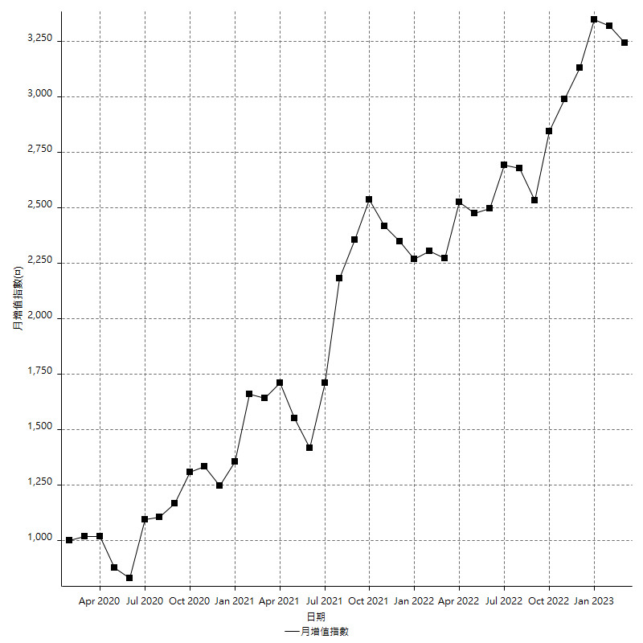
策略績效總結果

 | 所有交易 | 多單 | 空單
淨利 | 443400 | 77400 | 366000
毛利 | 1343400 | 102600 | 1240800
毛損 | -900000 | -25200 | -874800
調整後淨利 | 263818.32226 | 11550.773216 | 194945.07147
調整後毛利 | 1227778.5372 | 51300 | 1132390.8006
調整後毛損 | -963960.21491 | -39749.226784 | -937445.72918
特定淨利 | 504200 | 17200 | 487000
特定毛利 | 858400 | 17200 | 841200
特定毛損 | -354200 | 0 | -354200
帳戶所需金額 | 74800 | 16800 | 85200
帳戶報酬 | 592.78074866 | 460.71428571 | 429.57746479
初始資本報酬 | 221.7 | 38.7 | 183
最大策略虧損 | -91200 | -16800 | -93200
最大策略虧損 (%) | -36.276849642 | -8.4 | -36.276849642
最大平倉交易虧損 | -74800 | -16800 | -85200
最大平倉交易虧損 (%) | -26.988382484 | -8.4 | -26.988382484
最大的策略虧損報酬 | 4.8618421053 | 4.0736842105 | 3.9270386266
獲利因子 | 1.4926666667 | 4.0714285714 | 1.4183813443
調整獲利因子 | 1.2736817539 | 1.2905911423 | 1.2079534478
特定獲利因子 | 2.4234895539 | 0 | 2.3749294184
最大持有契約數量 | 1 | 1 | 1
滑價支付 | 133200 | 2800 | 130400
佣金支付 | 0 | 0 | 0
未平倉部位損益 | n/a | n/a | n/a
年報酬率 | 71.97811126 | 12.564514685 | 59.413596574
月報酬率 | 5.9981759383 | 1.0470428904 | 4.9511330479
買進持有績效 | 74731.741087 | 65784.847216 | 74731.741087
平均月報酬 | 11668.421053
月報酬的標準差 | 30587.907037

績效比率

成長潛力比(Upside Potential Ratio) | 37.609259025
夏普比率 | 0.36174336703
索丁諾比率 | 0.9260032001
Fouse 比率 | 0.031514515922
Calmar 比率 | 0.0055140692641
Sterling 比率 | 0.0019639512971
淨利/最大損失百分比 | 5278.5714286
淨利/最大交易績效拉回百分比 | 5542.5
淨利/最大策略績效拉回百分比 | 486.18421053
特定淨利/最大損失百分比 | 6002.3809524
特定淨利/最大交易績效拉回百分比 | 6302.5
特定淨利/最大策略績效拉回百分比 | 552.85087719
調整後淨利/最大損失百分比 | 3140.6943127
調整後淨利/最大交易績效拉回百分比 | 3297.7290283
調整後淨利/最大策略績效拉回百分比 | 289.27447617

時間分析

交易期間 | 3 Yrs, 1 Mth, 3 Dys, 11 Mins
策略在市場的時間 | 11 Dys, 17 Hrs, 57 Mins
策略在市場的時間百分比 | 1.0442521687
最長的持平期間 | 19 Dys, 51 Mins
最大獲利日期 | 2021-07-28
最大虧損日期 | 2020-03-17
最大策略虧損日期 | 6/9/20
最大平倉交易虧損日期 | 1/13/22

詳細權益曲線

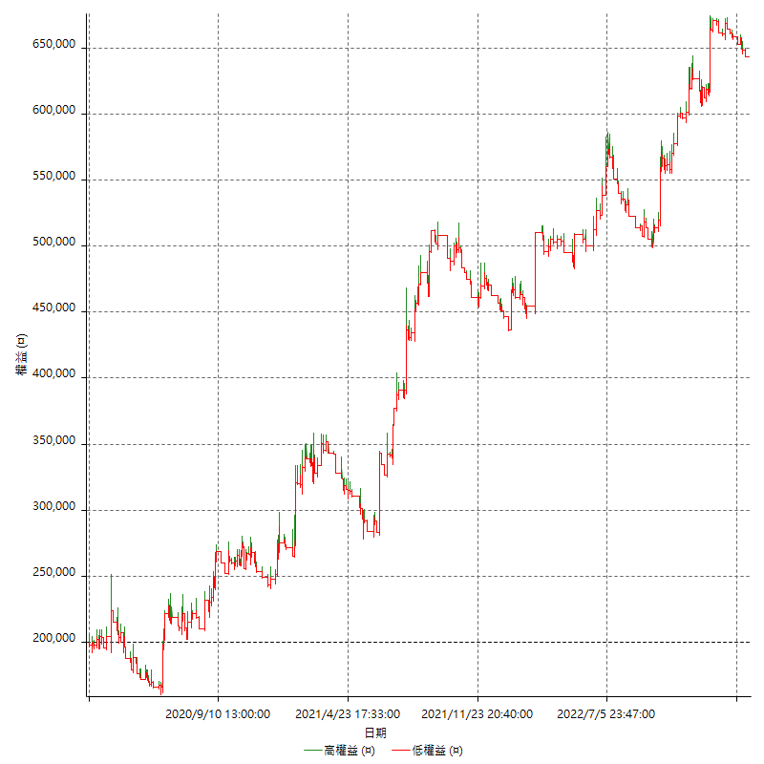

詳細權益曲線及績效拉回

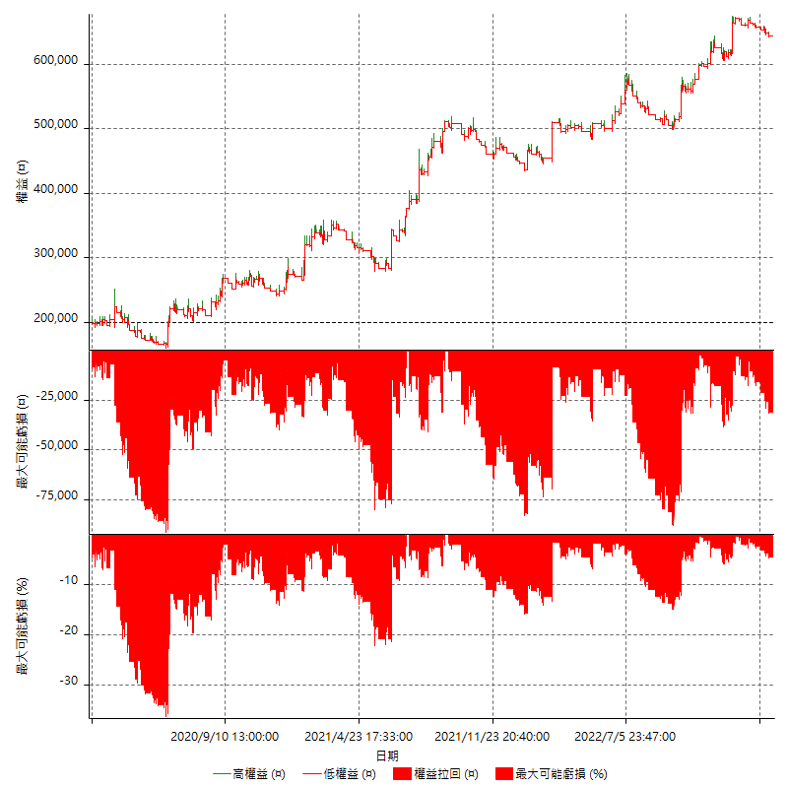

多單詳細權益曲線

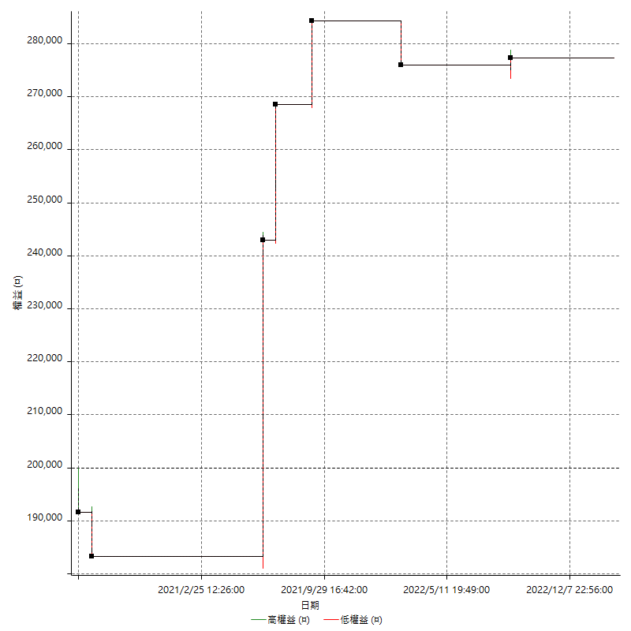

空單詳細權益曲線

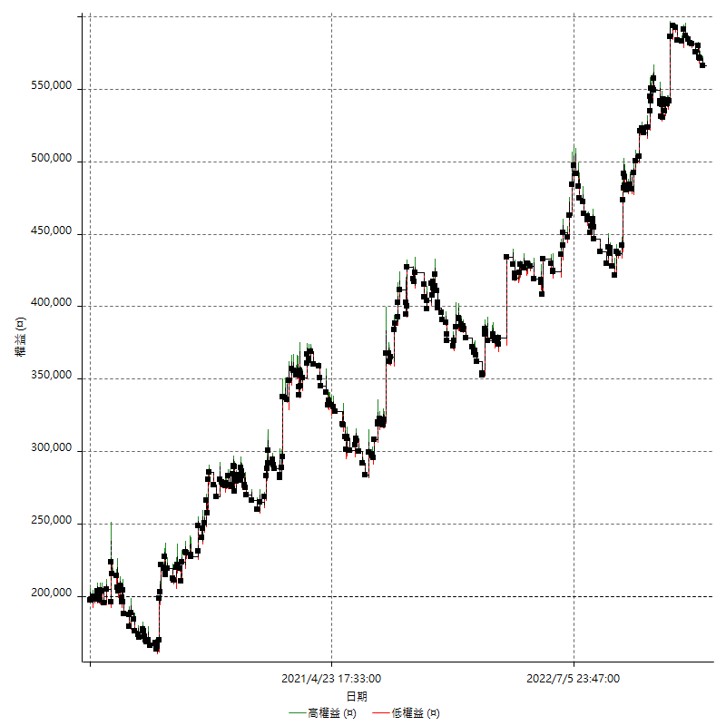

權益增加 & 拉回

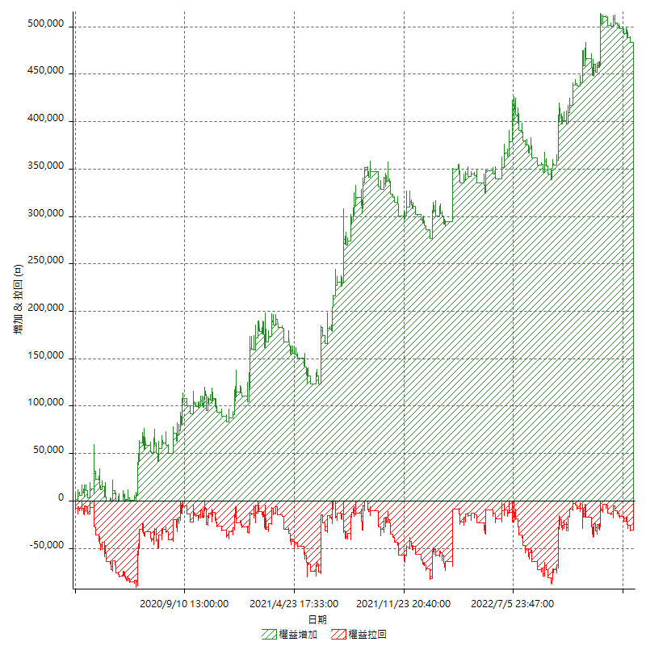

權益增加 & 拉回(%)

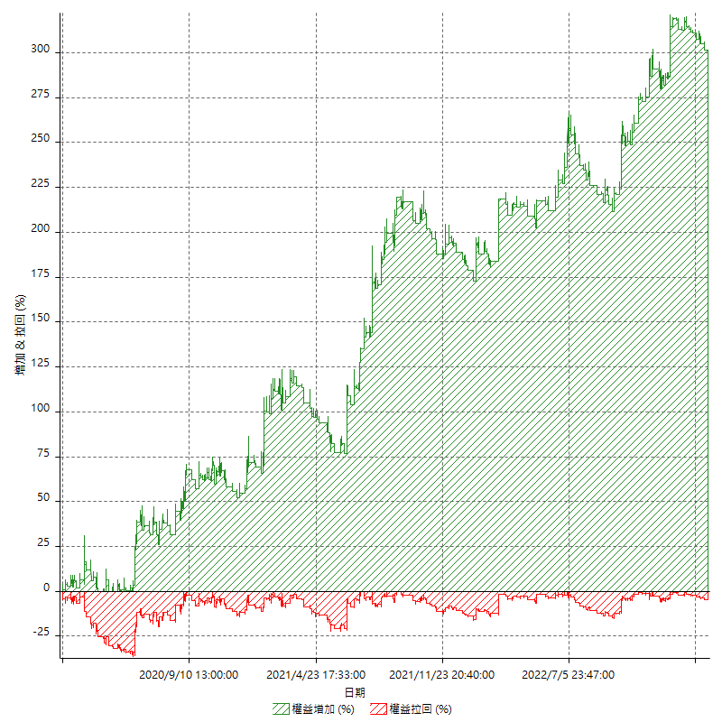

平倉權益曲線

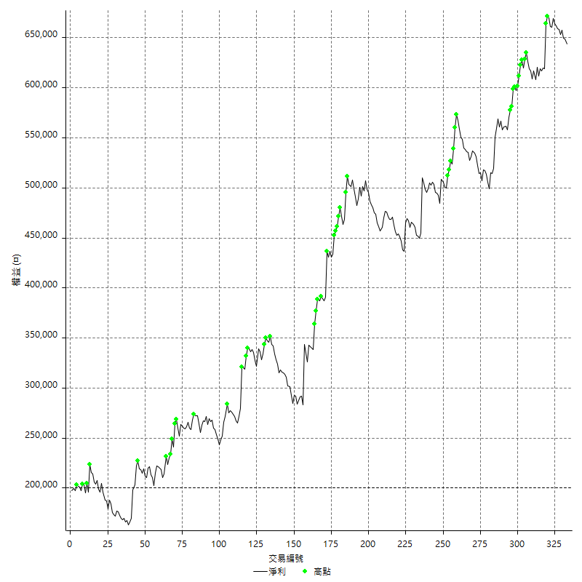

平倉權益曲線及績效拉回

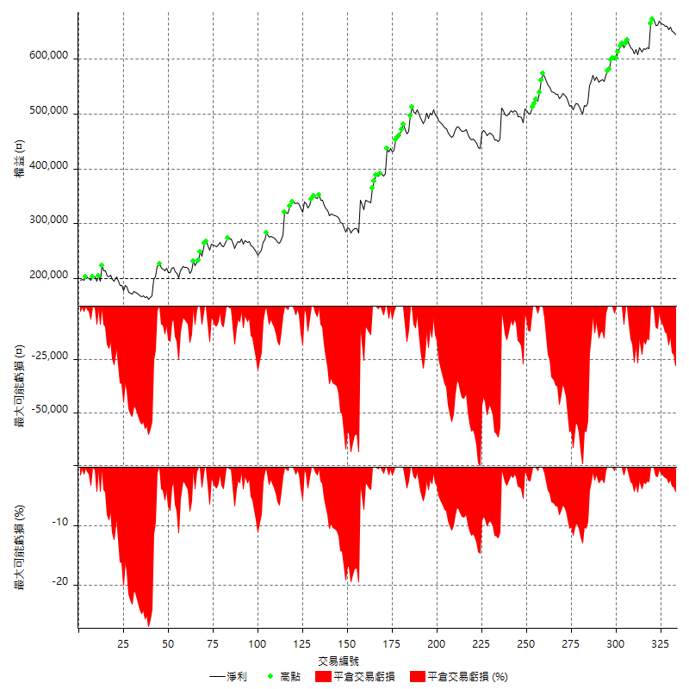

買進持有績效

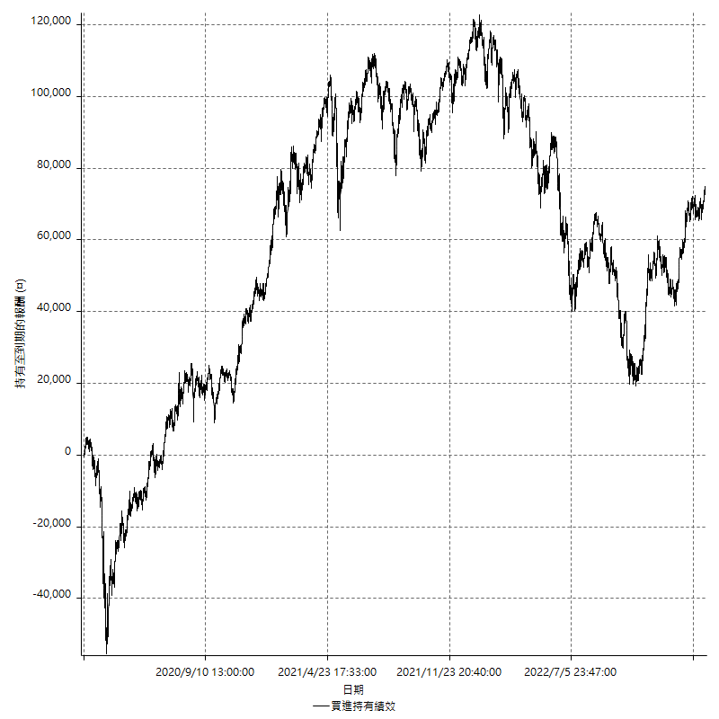

月增值指數

交易分析
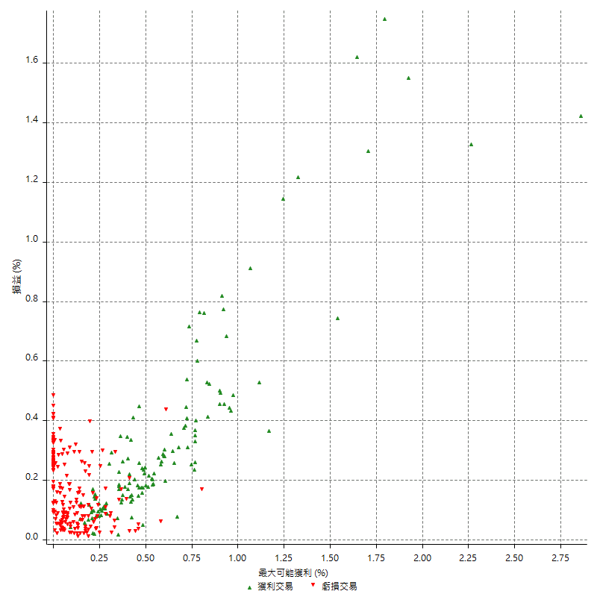
總交易分析

 | 所有交易 | 多單 | 空單
交易總次數 | 333 | 7 | 326
未平倉交易總數量 | 0 | 0 | 0
獲利交易次數 | 135 | 4 | 131
虧損交易次數 | 198 | 3 | 195
勝率 | 40.540540541 | 57.142857143 | 40.18404908
平均交易(獲利 & 虧損) | 1331.5315315 | 11057.142857 | 1122.6993865
平均獲利交易 | 9951.1111111 | 25650 | 9471.7557252
平均虧損交易 | -4545.4545455 | -8400 | -4486.1538462
平均獲利/平均虧損 比率 | 2.1892444444 | 3.0535714286 | 2.1113310087
最大的交易獲利 | 59800 | 59800 | 55400
最大的交易虧損 | -8400 | -8400 | -8400
平倉交易的平均K棒數 | 3.7 | 3.7 | 3.7
獲利平倉交易的平均K棒數 | 4.7 | 4.8 | 4.7
虧損平倉交易的平均K棒數 | 3.1 | 2.3 | 3.1
平倉交易間的平均K棒數 | n/a | n/a | n/a
獲利平倉交易間的平均K棒數 | 383.3 | 13093 | 395.2
虧損平倉交易間的平均K棒數 | 261.5 | 17461.3 | 265.6

極端交易

 | 全部 | 正 | 負
1 Std. Deviation of Avg. Trade | 9892.9509587 | 10141.961501 | 3056.9973898
平均交易金額 +1標準差 | 11224.48249 | 20093.072612 | -1488.4571557
平均交易金額 -1標準差 | -8561.4194272 | -190.85038973 | -7602.4519352
極端交易次數 | 79 | 14 | 65
極端交易損益比 | -60800 | 485000 | -545800

最大獲利/最大虧損

 | 最大可能獲利 | 最大可能虧損
最大值 | 77600 | -8000
最大值日期 | 2021-07-28 | 2020-03-17
平均值 | 8910.5105105 | -4231.2312312
最大值 (%) | 2.8580304442 | -0.45672527974
最大值 (%) 日期 | 2020-03-17 | 2020-03-19
平均值 (%) | 0.3073506439 | -0.14763157588
1標準差 | 10812.890179 | 2536.4779651
平均交易金額 +1標準差 | 19723.400689 | -1694.7532661
平均交易金額 -1標準差 | -1902.3796681 | -6767.7091963

交易序列分析

Z值 | -0.91543264961
信賴界限 | 0.64003576422
策略精確預期 | 1331.5315315
最大連續獲利交易次數 | 6
最大連續虧損交易次數 | 10
最大連續獲利金額 | 64000
最大連續虧損金額 | -49600
最大連續獲利 (%) | 39.167686659
最大連續虧損 (%) | -12.426614481

交易序列統計量

連續獲利 | 序列編號 | 序列的平均獲利 | 下筆交易的平均虧損
1 | 44 | 8454.5454545 | -4677.2727273
2 | 17 | 11276.470588 | -4341.1764706
3 | 9 | 11340.740741 | -4466.6666667
4 | 2 | 10700 | -8400
5 | 2 | 8260 | -5800
6 | 2 | 9466.6666667 | -8400
連續虧損 | 序列編號 | 序列的平均虧損 | 下筆交易的平均獲利
1 | 30 | -5266.6666667 | 10360
2 | 15 | -4633.3333333 | 7640
3 | 12 | -4300 | 8350
4 | 11 | -4386.3636364 | 7836.3636364
5 | 5 | -3576 | 8920
6 | 1 | -6100 | 3000
8 | 1 | -4200 | 8400
9 | 1 | -5111.1111111 | 4200
10 | 1 | -4960 | 3600

總交易

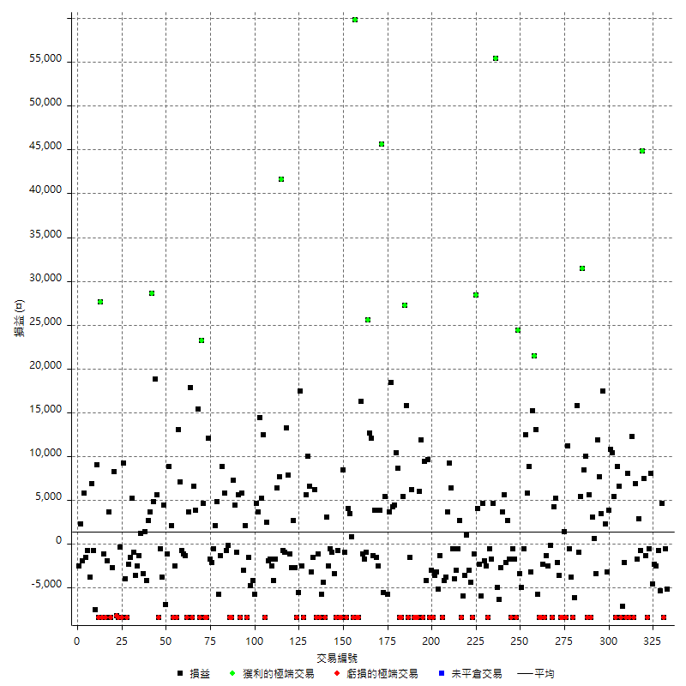

獲利交易

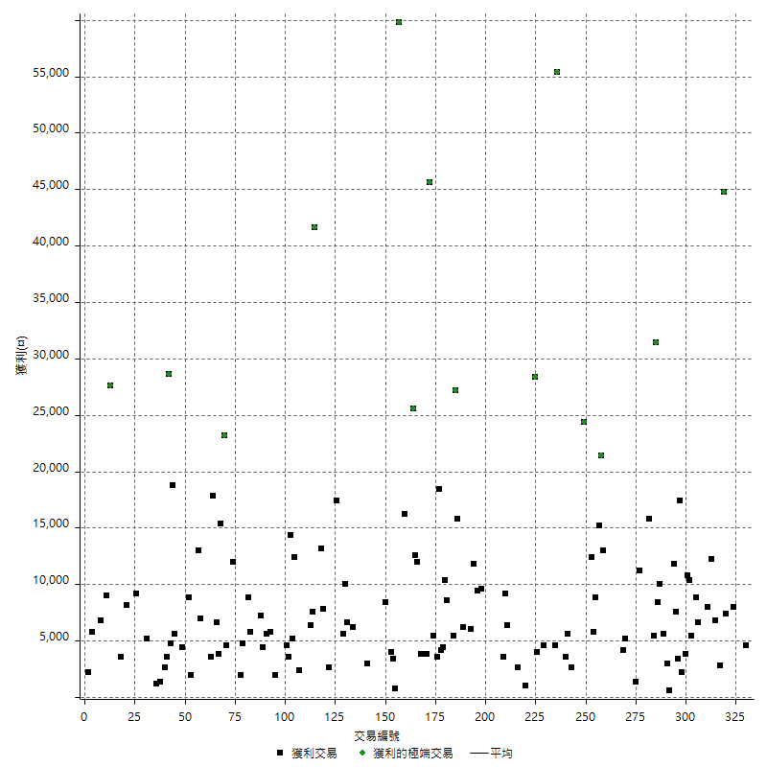

虧損交易

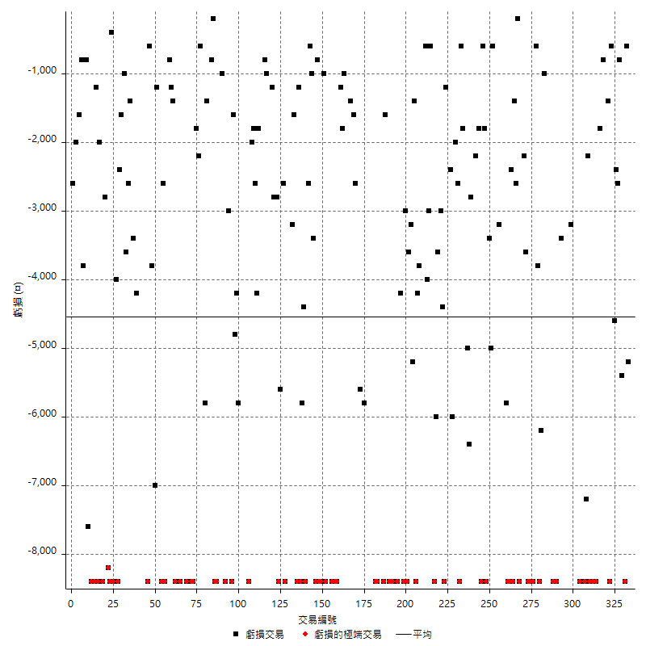

最大可能虧損

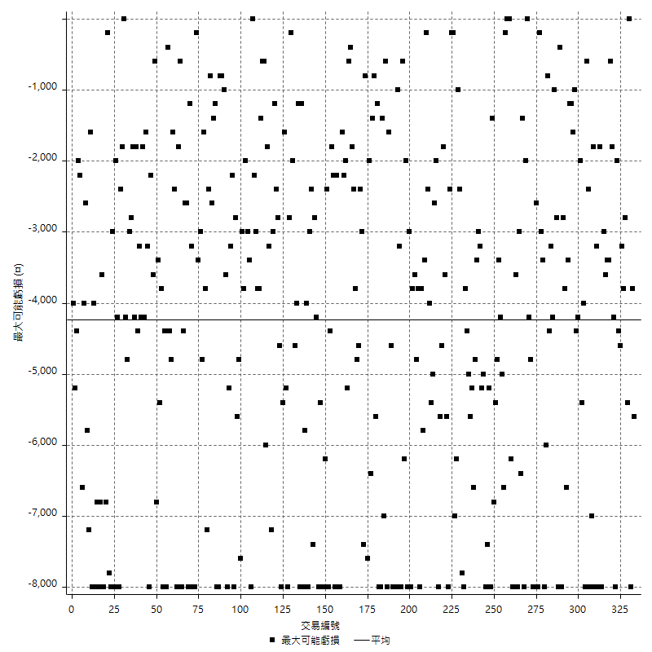

虧損的損益

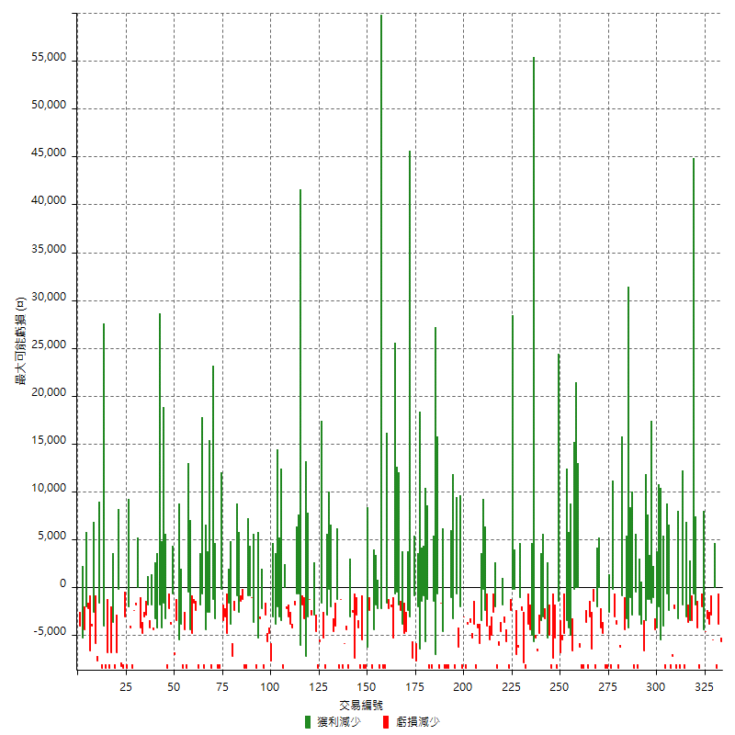

最大虧損幅度

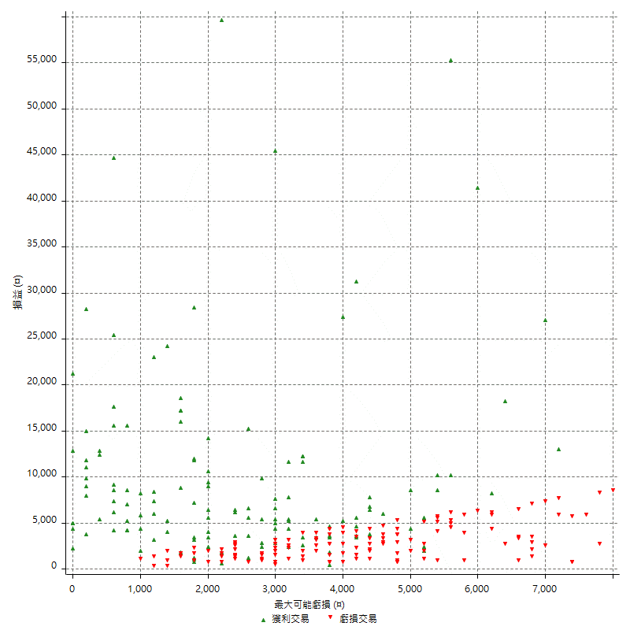

最大虧損幅度 (%)

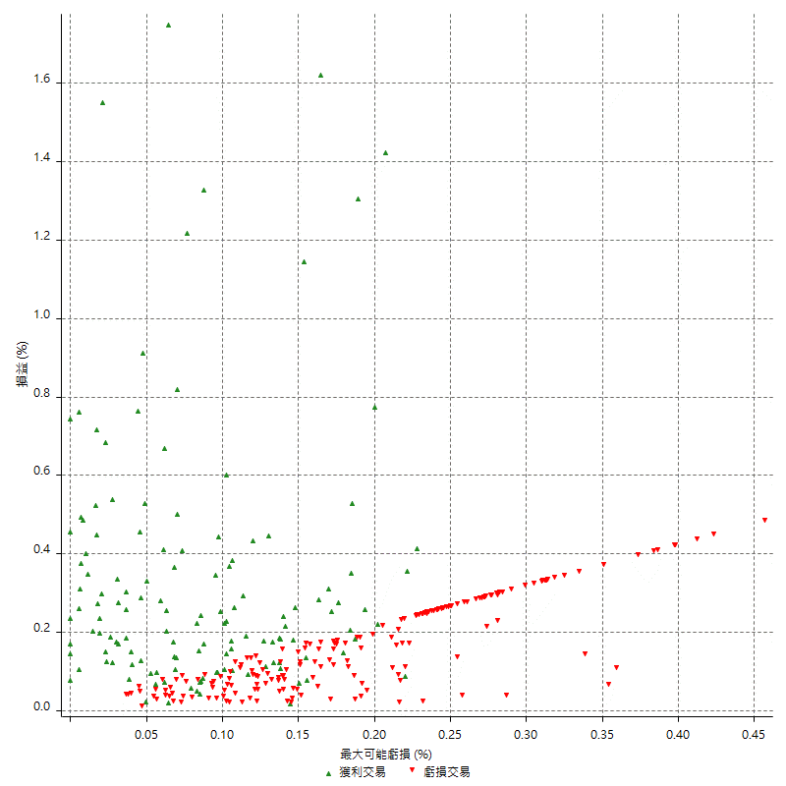

最大可能獲利

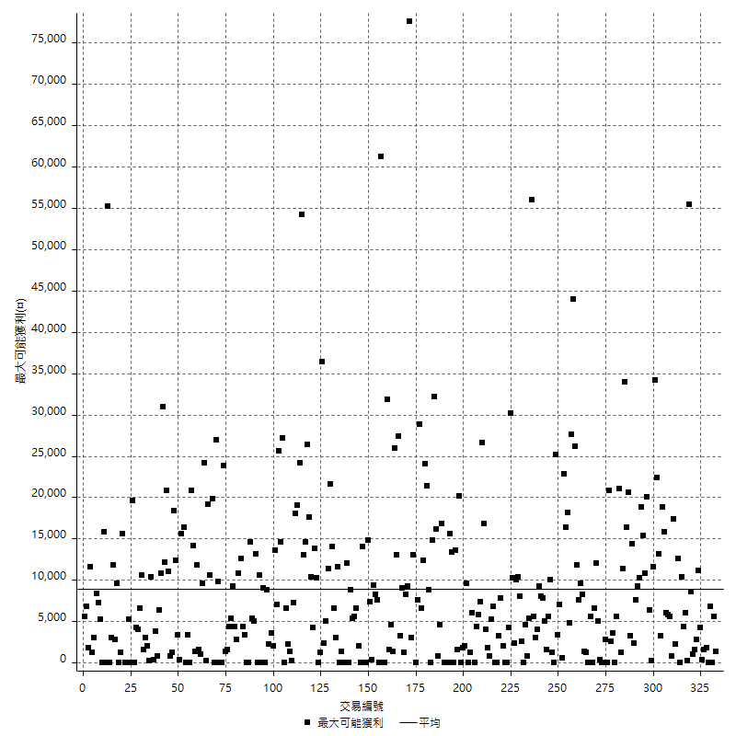

獲利的損益

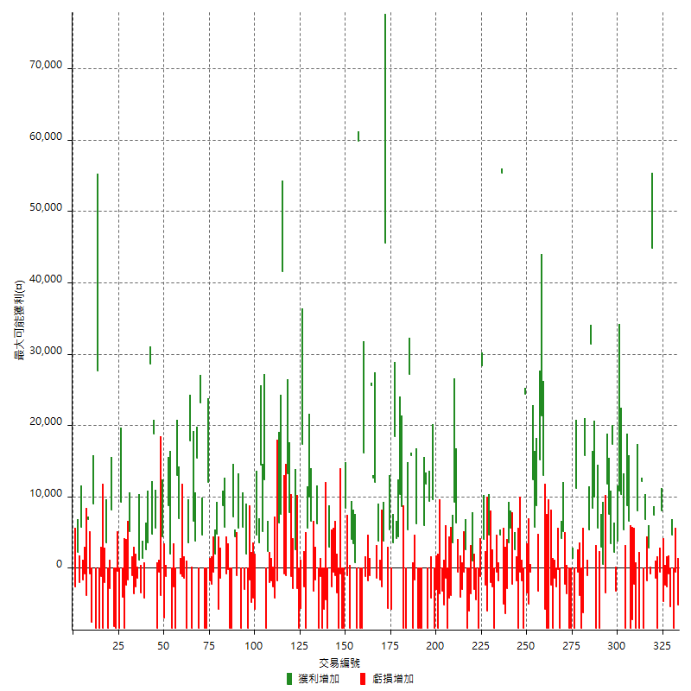

最大獲利幅度

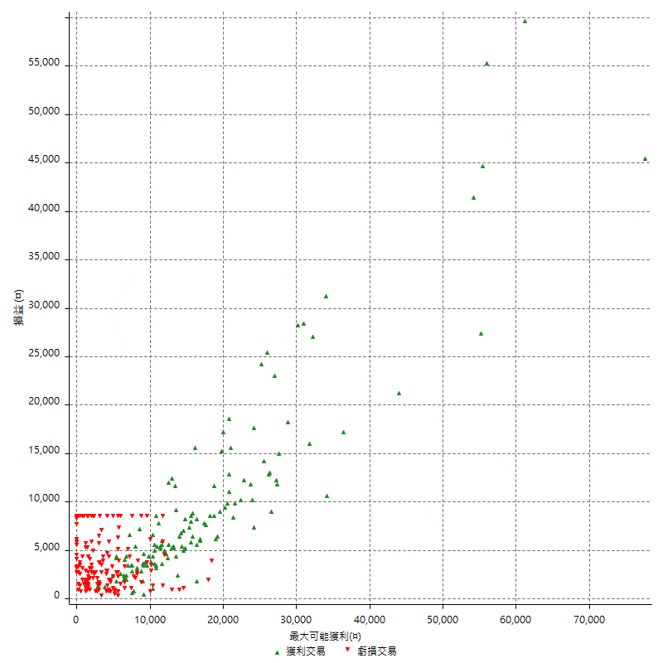

最大獲利幅度 (%)

週期性分析
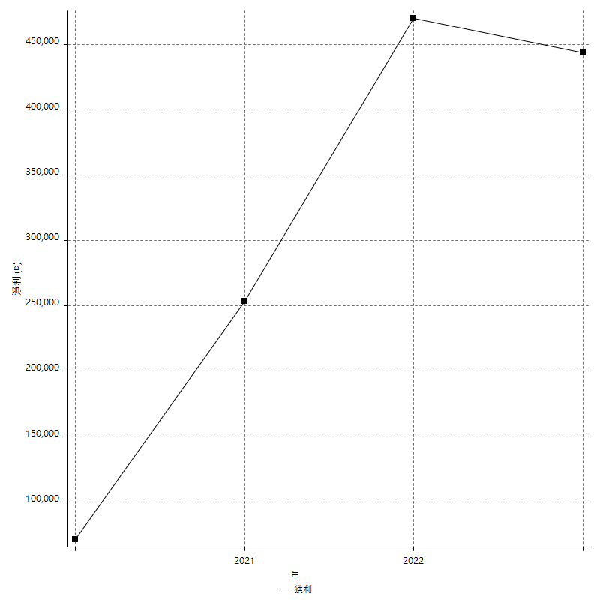
Daily Period Analysis

期間 | 獲利(¤) | 獲利(%) | 毛利 | 毛損 | 交易次數 | 勝率
2023-03-01 | -5200 | -0.80172679618 | 0 | -5200 | 1 | 0
2023-02-21 | -600 | -0.092421441774 | 0 | -600 | 1 | 0
2023-02-20 | -8400 | -1.2773722628 | 0 | -8400 | 1 | 0
2023-02-17 | 4600 | 0.70444104135 | 4600 | 0 | 1 | 100
2023-02-14 | -5400 | -0.82017010936 | 0 | -5400 | 1 | 0
2023-02-07 | -800 | -0.1213592233 | 0 | -800 | 1 | 0
2023-02-03 | -2600 | -0.39286793593 | 0 | -2600 | 1 | 0
2023-02-01 | -2400 | -0.3613369467 | 0 | -2400 | 1 | 0
2023-01-17 | -4600 | -0.68779904306 | 0 | -4600 | 1 | 0
2023-01-13 | 8000 | 1.210653753 | 8000 | 0 | 1 | 100
2023-01-10 | -600 | -0.090716661627 | 0 | -600 | 1 | 0
2023-01-03 | -8400 | -1.2541057032 | 0 | -8400 | 1 | 0
2022-12-29 | -1400 | -0.20858164482 | 0 | -1400 | 1 | 0
2022-12-23 | 7400 | 1.1147936125 | 7400 | 0 | 1 | 100
2022-12-20 | 44800 | 7.2374798061 | 44800 | 0 | 1 | 100
2022-12-19 | -800 | -0.1290738948 | 0 | -800 | 1 | 0
2022-12-16 | 2800 | 0.45380875203 | 2800 | 0 | 1 | 100
2022-12-15 | -1800 | -0.290885585 | 0 | -1800 | 1 | 0
2022-12-13 | 6800 | 1.1111111111 | 6800 | 0 | 1 | 100
2022-12-09 | -8400 | -1.3539651838 | 0 | -8400 | 1 | 0
2022-12-07 | 3800 | 0.61628284139 | 12200 | -8400 | 2 | 50
2022-12-06 | 8000 | 1.3144922774 | 8000 | 0 | 1 | 100
2022-12-05 | -8400 | -1.3614262561 | 0 | -8400 | 1 | 0
2022-12-02 | -9400 | -1.5006385696 | 0 | -9400 | 2 | 0
2022-11-22 | -1800 | -0.28653295129 | 6600 | -8400 | 2 | 50
2022-11-21 | 8800 | 1.4207297385 | 8800 | 0 | 1 | 100
2022-11-17 | -3000 | -0.48200514139 | 5400 | -8400 | 2 | 50
2022-11-16 | 21200 | 3.5262807718 | 21200 | 0 | 2 | 100
2022-11-10 | 3800 | 0.63608972213 | 3800 | 0 | 1 | 100
2022-11-04 | -3200 | -0.5328005328 | 0 | -3200 | 1 | 0
2022-11-02 | 2200 | 0.36764705882 | 2200 | 0 | 1 | 100
2022-10-28 | 20800 | 3.6011080332 | 20800 | 0 | 2 | 100
2022-10-21 | 7600 | 1.3333333333 | 7600 | 0 | 1 | 100
2022-10-19 | 11800 | 2.1139376568 | 11800 | 0 | 1 | 100
2022-10-17 | -3400 | -0.60541310541 | 0 | -3400 | 1 | 0
2022-10-12 | 600 | 0.10695187166 | 600 | 0 | 1 | 100
2022-10-07 | 3000 | 0.5376344086 | 3000 | 0 | 1 | 100
2022-10-05 | -8400 | -1.4830508475 | 0 | -8400 | 1 | 0
2022-10-03 | -2800 | -0.49191848208 | 5600 | -8400 | 2 | 50
2022-09-30 | 10000 | 1.7882689557 | 10000 | 0 | 1 | 100
2022-09-29 | 39800 | 7.6626877166 | 39800 | 0 | 2 | 100
2022-09-27 | 5400 | 1.0505836576 | 5400 | 0 | 1 | 100
2022-09-21 | -1000 | -0.19417475728 | 0 | -1000 | 1 | 0
2022-09-19 | 15800 | 3.1650641026 | 15800 | 0 | 1 | 100
2022-09-15 | -6200 | -1.2267510882 | 0 | -6200 | 1 | 0
2022-09-08 | -8400 | -1.6348773842 | 0 | -8400 | 1 | 0
2022-09-06 | -4400 | -0.84909301428 | 0 | -4400 | 2 | 0
2022-09-02 | 11200 | 2.2090729783 | 11200 | 0 | 1 | 100
2022-08-31 | -8400 | -1.6298020955 | 0 | -8400 | 1 | 0
2022-08-26 | 1400 | 0.27237354086 | 1400 | 0 | 1 | 100
2022-08-19 | -8400 | -1.6079632466 | 0 | -8400 | 1 | 0
2022-08-09 | -12000 | -2.245508982 | 0 | -12000 | 2 | 0
2022-08-08 | 3000 | 0.56454648099 | 5200 | -2200 | 2 | 50
2022-08-04 | 4200 | 0.7966616085 | 4200 | 0 | 1 | 100
2022-08-03 | -8400 | -1.568334578 | 0 | -8400 | 1 | 0
2022-08-01 | -200 | -0.037327360956 | 0 | -200 | 1 | 0
2022-07-28 | -4000 | -0.74101519081 | 0 | -4000 | 2 | 0
2022-07-22 | -8400 | -1.5322874863 | 0 | -8400 | 1 | 0
2022-07-21 | -2400 | -0.43588812205 | 0 | -2400 | 1 | 0
2022-07-15 | -8400 | -1.5026833631 | 0 | -8400 | 1 | 0
2022-07-14 | -8400 | -1.4804370814 | 0 | -8400 | 1 | 0
2022-07-08 | -5800 | -1.011863224 | 0 | -5800 | 1 | 0
2022-07-06 | 13000 | 2.3205997858 | 13000 | 0 | 1 | 100
2022-07-04 | 21400 | 3.9717891611 | 21400 | 0 | 1 | 100
2022-06-28 | 15200 | 2.9029793736 | 15200 | 0 | 1 | 100
2022-06-24 | -3200 | -0.60744115414 | 0 | -3200 | 1 | 0
2022-06-17 | 14600 | 2.8504490433 | 14600 | 0 | 2 | 100
2022-06-14 | 12400 | 2.480992397 | 12400 | 0 | 1 | 100
2022-05-31 | -5600 | -1.108033241 | 0 | -5600 | 2 | 0
2022-05-26 | -3400 | -0.66823899371 | 0 | -3400 | 1 | 0
2022-05-12 | 24400 | 5.0371593724 | 24400 | 0 | 1 | 100
2022-05-11 | -8400 | -1.7045454545 | 0 | -8400 | 1 | 0
2022-05-10 | -2400 | -0.48465266559 | 0 | -2400 | 2 | 0
2022-04-26 | -8400 | -1.6679904686 | 0 | -8400 | 1 | 0
2022-04-20 | -1800 | -0.35615354175 | 0 | -1800 | 1 | 0
2022-04-14 | 2600 | 0.51710421639 | 2600 | 0 | 1 | 100
2022-04-08 | -2200 | -0.43564356436 | 0 | -2200 | 1 | 0
2022-03-31 | 5600 | 1.1213456147 | 5600 | 0 | 1 | 100
2022-03-29 | 3600 | 0.72609923356 | 3600 | 0 | 1 | 100
2022-03-22 | -9200 | -1.8217821782 | 0 | -9200 | 2 | 0
2022-03-18 | -5000 | -0.98039215686 | 0 | -5000 | 1 | 0
2022-03-08 | 55400 | 12.186537615 | 55400 | 0 | 1 | 100
2022-02-21 | 2800 | 0.61974324923 | 4600 | -1800 | 2 | 50
2022-02-18 | -600 | -0.13262599469 | 0 | -600 | 1 | 0
2022-02-17 | -8400 | -1.8229166667 | 0 | -8400 | 1 | 0
2022-02-15 | -2600 | -0.56107034959 | 0 | -2600 | 1 | 0
2022-02-11 | -2000 | -0.42973785991 | 0 | -2000 | 1 | 0
2022-02-10 | 4600 | 0.99826388889 | 4600 | 0 | 1 | 100
2022-01-24 | -6000 | -1.2853470437 | 0 | -6000 | 1 | 0
2022-01-20 | -2400 | -0.51150895141 | 0 | -2400 | 1 | 0
2022-01-19 | 4000 | 0.85984522786 | 4000 | 0 | 1 | 100
2022-01-18 | 28400 | 6.5018315018 | 28400 | 0 | 1 | 100
2022-01-13 | -9600 | -2.1505376344 | 0 | -9600 | 2 | 0
2022-01-05 | -4400 | -0.97604259095 | 0 | -4400 | 1 | 0
2022-01-03 | -3000 | -0.66108417805 | 0 | -3000 | 1 | 0
2021-12-30 | 1000 | 0.22084805654 | 1000 | 0 | 1 | 100
2021-12-29 | -3600 | -0.78878177038 | 0 | -3600 | 1 | 0
2021-12-27 | -6000 | -1.2975778547 | 0 | -6000 | 1 | 0
2021-12-15 | -8400 | -1.7841971113 | 0 | -8400 | 1 | 0
2021-12-10 | 2000 | 0.42662116041 | 2600 | -600 | 2 | 50
2021-12-09 | -3000 | -0.63586265367 | 0 | -3000 | 1 | 0
2021-12-08 | -4000 | -0.84068936528 | 0 | -4000 | 1 | 0
2021-12-03 | 5800 | 1.2340425532 | 6400 | -600 | 2 | 50
2021-11-29 | 9200 | 1.9965277778 | 9200 | 0 | 1 | 100
2021-11-25 | 3600 | 0.7874015748 | 3600 | 0 | 1 | 100
2021-11-24 | -3800 | -0.82429501085 | 0 | -3800 | 1 | 0
2021-11-12 | -12600 | -2.660472973 | 0 | -12600 | 2 | 0
2021-11-11 | -1400 | -0.29473684211 | 0 | -1400 | 1 | 0
2021-11-05 | -5200 | -1.0828821324 | 0 | -5200 | 1 | 0
2021-11-03 | -3200 | -0.66197765825 | 0 | -3200 | 1 | 0
2021-10-28 | -12000 | -2.4222850222 | 0 | -12000 | 2 | 0
2021-10-27 | -3000 | -0.60192616372 | 0 | -3000 | 1 | 0
2021-10-25 | 1200 | 0.24135156879 | 9600 | -8400 | 2 | 50
2021-10-21 | -4200 | -0.83765456721 | 0 | -4200 | 1 | 0
2021-10-20 | 1000 | 0.1998401279 | 9400 | -8400 | 2 | 50
2021-10-18 | 11800 | 2.4150634466 | 11800 | 0 | 1 | 100
2021-10-08 | -2400 | -0.48879837067 | 6000 | -8400 | 2 | 50
2021-10-05 | -16800 | -3.3083891296 | 0 | -16800 | 2 | 0
2021-09-16 | 6200 | 1.2360446571 | 6200 | 0 | 1 | 100
2021-09-14 | -1600 | -0.31796502385 | 0 | -1600 | 1 | 0
2021-09-13 | -8400 | -1.6419077404 | 0 | -8400 | 1 | 0
2021-09-06 | 15800 | 3.1867688584 | 15800 | 0 | 1 | 100
2021-09-02 | 27200 | 5.8045241144 | 27200 | 0 | 1 | 100
2021-09-01 | -3000 | -0.63613231552 | 5400 | -8400 | 2 | 50
2021-08-31 | -8400 | -1.75 | 0 | -8400 | 1 | 0
2021-08-20 | 8600 | 1.8243529911 | 8600 | 0 | 1 | 100
2021-08-18 | 10400 | 2.2559652928 | 10400 | 0 | 1 | 100
2021-08-17 | 4400 | 0.96364432764 | 4400 | 0 | 1 | 100
2021-08-12 | 4200 | 0.92838196286 | 4200 | 0 | 1 | 100
2021-08-11 | 18400 | 4.2396313364 | 18400 | 0 | 1 | 100
2021-08-05 | 3600 | 0.83643122677 | 3600 | 0 | 1 | 100
2021-08-03 | -400 | -0.092850510678 | 5400 | -5800 | 2 | 50
2021-08-02 | -5600 | -1.2832263978 | 0 | -5600 | 1 | 0
2021-07-28 | 45600 | 11.668372569 | 45600 | 0 | 1 | 100
2021-07-26 | 3800 | 0.9819121447 | 3800 | 0 | 1 | 100
2021-07-23 | -4200 | -1.0736196319 | 0 | -4200 | 2 | 0
2021-07-16 | 3800 | 0.98089829633 | 3800 | 0 | 1 | 100
2021-07-14 | 10600 | 2.813163482 | 12000 | -1400 | 2 | 50
2021-07-08 | 12600 | 3.4596375618 | 12600 | 0 | 1 | 100
2021-07-07 | 24600 | 7.2438162544 | 25600 | -1000 | 2 | 50
2021-07-06 | -1800 | -0.52724077329 | 0 | -1800 | 1 | 0
2021-07-02 | -1200 | -0.35026269702 | 0 | -1200 | 1 | 0
2021-06-29 | 16200 | 4.9632352941 | 16200 | 0 | 1 | 100
2021-06-23 | -8400 | -2.5089605735 | 0 | -8400 | 1 | 0
2021-06-18 | -8400 | -2.4475524476 | 0 | -8400 | 1 | 0
2021-06-16 | 59800 | 21.100917431 | 59800 | 0 | 1 | 100
2021-06-10 | -8400 | -2.8786840302 | 0 | -8400 | 1 | 0
2021-06-07 | 800 | 0.27491408935 | 800 | 0 | 1 | 100
2021-06-04 | 7400 | 2.6093088858 | 7400 | 0 | 2 | 100
2021-05-26 | -8400 | -2.8767123288 | 0 | -8400 | 1 | 0
2021-05-21 | -1000 | -0.34129692833 | 0 | -1000 | 1 | 0
2021-05-20 | 0 | 0 | 8400 | -8400 | 2 | 50
2021-05-19 | -8400 | -2.7869940279 | 0 | -8400 | 1 | 0
2021-05-14 | -800 | -0.26472534745 | 0 | -800 | 1 | 0
2021-05-13 | -8400 | -2.7044430135 | 0 | -8400 | 1 | 0
2021-04-29 | -3400 | -1.0828025478 | 0 | -3400 | 1 | 0
2021-04-27 | -1000 | -0.31746031746 | 0 | -1000 | 1 | 0
2021-04-23 | -600 | -0.19011406844 | 0 | -600 | 1 | 0
2021-04-21 | -2600 | -0.81709616593 | 0 | -2600 | 1 | 0
2021-04-19 | 3000 | 0.95177664975 | 3000 | 0 | 1 | 100
2021-04-16 | -8400 | -2.5957972806 | 0 | -8400 | 1 | 0
2021-04-14 | -4400 | -1.3414634146 | 0 | -4400 | 1 | 0
2021-04-01 | -14200 | -4.1496201052 | 0 | -14200 | 2 | 0
2021-03-30 | -1200 | -0.34944670938 | 0 | -1200 | 1 | 0
2021-03-22 | -8400 | -2.3877202956 | 0 | -8400 | 1 | 0
2021-03-17 | 6200 | 1.7939814815 | 6200 | 0 | 1 | 100
2021-03-12 | -4800 | -1.3698630137 | 0 | -4800 | 2 | 0
2021-03-10 | 16600 | 4.9730377472 | 16600 | 0 | 2 | 100
2021-03-03 | 5600 | 1.7062766606 | 5600 | 0 | 1 | 100
2021-02-25 | -11000 | -3.2429245283 | 0 | -11000 | 2 | 0
2021-02-24 | 17400 | 5.4070851461 | 17400 | 0 | 1 | 100
2021-02-23 | -14000 | -4.1691483026 | 0 | -14000 | 2 | 0
2021-02-22 | -2800 | -0.82693443591 | 0 | -2800 | 1 | 0
2021-02-19 | 2600 | 0.77380952381 | 2600 | 0 | 1 | 100
2021-02-18 | -2800 | -0.82644628099 | 0 | -2800 | 1 | 0
2021-02-03 | -1200 | -0.35294117647 | 0 | -1200 | 1 | 0
2021-02-01 | 7800 | 2.3479831427 | 7800 | 0 | 1 | 100
2021-01-27 | 13200 | 4.1379310345 | 13200 | 0 | 1 | 100
2021-01-25 | -1000 | -0.3125 | 0 | -1000 | 1 | 0
2021-01-20 | -800 | -0.2493765586 | 0 | -800 | 1 | 0
2021-01-15 | 49200 | 18.114874816 | 49200 | 0 | 2 | 100
2021-01-14 | 6400 | 2.4132730015 | 6400 | 0 | 1 | 100
2021-01-12 | -6000 | -2.2123893805 | 0 | -6000 | 2 | 0
2020-12-31 | -2600 | -0.9495982469 | 0 | -2600 | 1 | 0
2020-12-30 | -1800 | -0.65312046444 | 0 | -1800 | 1 | 0
2020-12-29 | 400 | 0.14534883721 | 2400 | -2000 | 2 | 50
2020-12-21 | 4000 | 1.4749262537 | 12400 | -8400 | 2 | 50
2020-12-18 | 5200 | 1.954887218 | 5200 | 0 | 1 | 100
2020-12-17 | 14400 | 5.7233704293 | 14400 | 0 | 1 | 100
2020-12-15 | 3600 | 1.4516129032 | 3600 | 0 | 1 | 100
2020-12-07 | 4600 | 1.88989318 | 4600 | 0 | 1 | 100
2020-12-02 | -5800 | -2.3274478331 | 0 | -5800 | 1 | 0
2020-11-24 | -4200 | -1.6574585635 | 0 | -4200 | 1 | 0
2020-11-13 | -4800 | -1.8590240124 | 0 | -4800 | 1 | 0
2020-11-12 | -1600 | -0.61585835258 | 0 | -1600 | 1 | 0
2020-11-11 | -8400 | -3.1319910515 | 0 | -8400 | 1 | 0
2020-11-06 | 2000 | 0.7513148009 | 2000 | 0 | 1 | 100
2020-11-05 | 2800 | 1.0630220197 | 5800 | -3000 | 2 | 50
2020-11-04 | -2800 | -1.0518407213 | 5600 | -8400 | 2 | 50
2020-11-02 | -1000 | -0.37425149701 | 0 | -1000 | 1 | 0
2020-10-29 | 4400 | 1.6742770167 | 4400 | 0 | 1 | 100
2020-10-28 | 7200 | 2.8169014085 | 7200 | 0 | 1 | 100
2020-10-26 | -16800 | -6.1674008811 | 0 | -16800 | 2 | 0
2020-10-23 | -200 | -0.073367571533 | 0 | -200 | 1 | 0
2020-10-22 | 5000 | 1.8684603886 | 5800 | -800 | 2 | 50
2020-10-21 | 8800 | 3.400309119 | 8800 | 0 | 1 | 100
2020-10-20 | -1400 | -0.53804765565 | 0 | -1400 | 1 | 0
2020-10-16 | -5800 | -2.1804511278 | 0 | -5800 | 1 | 0
2020-10-14 | 4800 | 1.8376722818 | 4800 | 0 | 1 | 100
2020-10-12 | 2000 | 0.77160493827 | 2000 | 0 | 1 | 100
2020-10-08 | -600 | -0.23094688222 | 0 | -600 | 1 | 0
2020-10-05 | -2200 | -0.83969465649 | 0 | -2200 | 1 | 0
2020-09-29 | -1800 | -0.68233510235 | 0 | -1800 | 1 | 0
2020-09-25 | 12000 | 4.7656870532 | 12000 | 0 | 1 | 100
2020-09-21 | -8400 | -3.2282859339 | 0 | -8400 | 1 | 0
2020-09-15 | -8400 | -3.1273268801 | 0 | -8400 | 1 | 0
2020-09-07 | 4600 | 1.7424242424 | 4600 | 0 | 1 | 100
2020-09-04 | 23200 | 9.634551495 | 23200 | 0 | 1 | 100
2020-09-03 | -8400 | -3.3707865169 | 0 | -8400 | 1 | 0
2020-09-02 | 15400 | 6.5868263473 | 15400 | 0 | 1 | 100
2020-08-31 | 3800 | 1.652173913 | 3800 | 0 | 1 | 100
2020-08-27 | 6600 | 2.9543419875 | 6600 | 0 | 1 | 100
2020-08-26 | -8400 | -3.6238136324 | 0 | -8400 | 1 | 0
2020-08-19 | 21400 | 10.171102662 | 21400 | 0 | 2 | 100
2020-08-11 | -8400 | -3.8391224863 | 0 | -8400 | 1 | 0
2020-08-06 | -2600 | -1.1743450768 | 0 | -2600 | 2 | 0
2020-07-30 | -800 | -0.3600360036 | 0 | -800 | 1 | 0
2020-07-29 | 7000 | 3.2527881041 | 7000 | 0 | 1 | 100
2020-07-23 | 13000 | 6.4292779426 | 13000 | 0 | 1 | 100
2020-07-22 | -8400 | -3.9886039886 | 0 | -8400 | 1 | 0
2020-07-20 | -11000 | -4.963898917 | 0 | -11000 | 2 | 0
2020-07-15 | 2000 | 0.91074681239 | 2000 | 0 | 1 | 100
2020-07-14 | 8800 | 4.174573055 | 8800 | 0 | 1 | 100
2020-07-09 | -1200 | -0.56603773585 | 0 | -1200 | 1 | 0
2020-07-08 | -7000 | -3.196347032 | 0 | -7000 | 1 | 0
2020-06-29 | 4400 | 2.0503261883 | 4400 | 0 | 1 | 100
2020-06-23 | -3800 | -1.7399267399 | 0 | -3800 | 1 | 0
2020-06-22 | -9000 | -3.9577836412 | 0 | -9000 | 2 | 0
2020-06-19 | 5600 | 2.5247971145 | 5600 | 0 | 1 | 100
2020-06-15 | 18800 | 9.2610837438 | 18800 | 0 | 1 | 100
2020-06-12 | 4800 | 2.4217961655 | 4800 | 0 | 1 | 100
2020-06-11 | 32200 | 19.397590361 | 32200 | 0 | 2 | 100
2020-06-09 | 2600 | 1.5911872705 | 2600 | 0 | 1 | 100
2020-06-08 | -4200 | -2.5059665871 | 0 | -4200 | 1 | 0
2020-06-04 | 1400 | 0.84235860409 | 1400 | 0 | 1 | 100
2020-05-27 | -3400 | -2.0047169811 | 0 | -3400 | 1 | 0
2020-05-25 | 1200 | 0.71258907363 | 1200 | 0 | 1 | 100
2020-05-20 | -1400 | -0.82449941107 | 0 | -1400 | 1 | 0
2020-05-19 | -2600 | -1.5081206497 | 0 | -2600 | 1 | 0
2020-05-18 | -3600 | -2.0454545455 | 0 | -3600 | 1 | 0
2020-05-15 | -1000 | -0.56497175141 | 0 | -1000 | 1 | 0
2020-05-14 | 5200 | 3.0267753201 | 5200 | 0 | 1 | 100
2020-05-07 | -1600 | -0.92272202999 | 0 | -1600 | 1 | 0
2020-05-06 | -2400 | -1.3651877133 | 0 | -2400 | 1 | 0
2020-04-29 | -8400 | -4.5602605863 | 0 | -8400 | 1 | 0
2020-04-28 | -4000 | -2.1253985122 | 0 | -4000 | 1 | 0
2020-04-23 | 9200 | 5.1396648045 | 9200 | 0 | 1 | 100
2020-04-21 | -8400 | -4.4823906083 | 0 | -8400 | 1 | 0
2020-04-20 | -400 | -0.21299254526 | 0 | -400 | 1 | 0
2020-04-10 | -8400 | -4.2813455657 | 0 | -8400 | 1 | 0
2020-04-09 | 0 | 0 | 8200 | -8200 | 2 | 50
2020-04-08 | -11200 | -5.400192864 | 0 | -11200 | 2 | 0
2020-04-01 | 3600 | 1.766437684 | 3600 | 0 | 1 | 100
2020-03-30 | -2000 | -0.97181729835 | 0 | -2000 | 1 | 0
2020-03-27 | -8400 | -3.9215686275 | 0 | -8400 | 1 | 0
2020-03-26 | -1200 | -0.55710306407 | 0 | -1200 | 1 | 0
2020-03-19 | -8400 | -3.7533512064 | 0 | -8400 | 1 | 0
2020-03-17 | 19200 | 9.3841642229 | 27600 | -8400 | 2 | 50
2020-03-10 | 9000 | 4.6012269939 | 9000 | 0 | 1 | 100
2020-03-04 | -7600 | -3.7401574803 | 0 | -7600 | 1 | 0
2020-03-02 | -800 | -0.39215686275 | 0 | -800 | 1 | 0
2020-02-26 | 3000 | 1.4925373134 | 6800 | -3800 | 2 | 50
2020-02-25 | -800 | -0.396432111 | 0 | -800 | 1 | 0
2020-02-21 | 4200 | 2.1255060729 | 5800 | -1600 | 2 | 50
2020-02-17 | -2000 | -1.002004008 | 0 | -2000 | 1 | 0
2020-02-13 | 2200 | 1.1144883485 | 2200 | 0 | 1 | 100
2020-02-10 | -2600 | -1.3 | 0 | -2600 | 1 | 0

Daily Rolling Period Analysis

期間 | 獲利(¤) | 獲利(%) | 毛利 | 毛損 | 交易次數 | 勝率
當日 - 2023/3/1 | -5200 | -0.18013024803 | 0 | -5200 | 1 | 0
2023/2/28 - 2023/3/1 | -5200 | -0.18013024803 | 0 | -5200 | 1 | 0
2023/2/27 - 2023/3/1 | -5200 | -0.18013024803 | 0 | -5200 | 1 | 0
2023/2/26 - 2023/3/1 | -5200 | -0.18013024803 | 0 | -5200 | 1 | 0
2023/2/25 - 2023/3/1 | -5200 | -0.18013024803 | 0 | -5200 | 1 | 0
2023/2/24 - 2023/3/1 | -5200 | -0.18013024803 | 0 | -5200 | 1 | 0
2023/2/23 - 2023/3/1 | -5200 | -0.18013024803 | 0 | -5200 | 1 | 0
2023/2/22 - 2023/3/1 | -5200 | -0.18013024803 | 0 | -5200 | 1 | 0
2023/2/21 - 2023/3/1 | -5800 | -0.20091450741 | 0 | -5800 | 2 | 0
2023/2/20 - 2023/3/1 | -14200 | -0.49189413884 | 0 | -14200 | 3 | 0
2023/2/19 - 2023/3/1 | -14200 | -0.49189413884 | 0 | -14200 | 3 | 0
2023/2/18 - 2023/3/1 | -14200 | -0.49189413884 | 0 | -14200 | 3 | 0
2023/2/17 - 2023/3/1 | -9600 | -0.33361134279 | 4600 | -14200 | 4 | 25
2023/2/16 - 2023/3/1 | -9600 | -0.33361134279 | 4600 | -14200 | 4 | 25
2023/2/15 - 2023/3/1 | -9600 | -0.33361134279 | 4600 | -14200 | 4 | 25
2023/2/14 - 2023/3/1 | -15000 | -0.5212677231 | 4600 | -19600 | 5 | 20
2023/2/13 - 2023/3/1 | -15000 | -0.5212677231 | 4600 | -19600 | 5 | 20
2023/2/12 - 2023/3/1 | -15000 | -0.5212677231 | 4600 | -19600 | 5 | 20
2023/2/11 - 2023/3/1 | -15000 | -0.5212677231 | 4600 | -19600 | 5 | 20
2023/2/10 - 2023/3/1 | -15000 | -0.5212677231 | 4600 | -19600 | 5 | 20
2023/2/9 - 2023/3/1 | -15000 | -0.5212677231 | 4600 | -19600 | 5 | 20
2023/2/8 - 2023/3/1 | -15000 | -0.5212677231 | 4600 | -19600 | 5 | 20
2023/2/7 - 2023/3/1 | -15800 | -0.54906866833 | 4600 | -20400 | 6 | 16.666666667
2023/2/6 - 2023/3/1 | -15800 | -0.54906866833 | 4600 | -20400 | 6 | 16.666666667
2023/2/5 - 2023/3/1 | -15800 | -0.54906866833 | 4600 | -20400 | 6 | 16.666666667
2023/2/4 - 2023/3/1 | -15800 | -0.54906866833 | 4600 | -20400 | 6 | 16.666666667
2023/2/3 - 2023/3/1 | -18400 | -0.63942174034 | 4600 | -23000 | 7 | 14.285714286
2023/2/2 - 2023/3/1 | -18400 | -0.63942174034 | 4600 | -23000 | 7 | 14.285714286
2023/2/1 - 2023/3/1 | -20800 | -0.72282457604 | 4600 | -25400 | 8 | 12.5
2023/1/31 - 2023/3/1 | -20800 | -0.72282457604 | 4600 | -25400 | 8 | 12.5
2023/1/30 - 2023/3/1 | -20800 | -0.72282457604 | 4600 | -25400 | 8 | 12.5
2023/1/29 - 2023/3/1 | -20800 | -0.72282457604 | 4600 | -25400 | 8 | 12.5
2023/1/28 - 2023/3/1 | -20800 | -0.72282457604 | 4600 | -25400 | 8 | 12.5
2023/1/27 - 2023/3/1 | -20800 | -0.72282457604 | 4600 | -25400 | 8 | 12.5
2023/1/26 - 2023/3/1 | -20800 | -0.72282457604 | 4600 | -25400 | 8 | 12.5
2023/1/25 - 2023/3/1 | -20800 | -0.72282457604 | 4600 | -25400 | 8 | 12.5
2023/1/24 - 2023/3/1 | -20800 | -0.72282457604 | 4600 | -25400 | 8 | 12.5
2023/1/23 - 2023/3/1 | -20800 | -0.72282457604 | 4600 | -25400 | 8 | 12.5
2023/1/22 - 2023/3/1 | -20800 | -0.72282457604 | 4600 | -25400 | 8 | 12.5
2023/1/21 - 2023/3/1 | -20800 | -0.72282457604 | 4600 | -25400 | 8 | 12.5
2023/1/20 - 2023/3/1 | -20800 | -0.72282457604 | 4600 | -25400 | 8 | 12.5
2023/1/19 - 2023/3/1 | -20800 | -0.72282457604 | 4600 | -25400 | 8 | 12.5
2023/1/18 - 2023/3/1 | -20800 | -0.72282457604 | 4600 | -25400 | 8 | 12.5
2023/1/17 - 2023/3/1 | -25400 | -0.88268001112 | 4600 | -30000 | 9 | 11.111111111
2023/1/16 - 2023/3/1 | -25400 | -0.88268001112 | 4600 | -30000 | 9 | 11.111111111
2023/1/15 - 2023/3/1 | -25400 | -0.88268001112 | 4600 | -30000 | 9 | 11.111111111
2023/1/14 - 2023/3/1 | -25400 | -0.88268001112 | 4600 | -30000 | 9 | 11.111111111
2023/1/13 - 2023/3/1 | -17400 | -0.60805143975 | 12600 | -30000 | 10 | 20
2023/1/12 - 2023/3/1 | -17400 | -0.60805143975 | 12600 | -30000 | 10 | 20
2023/1/11 - 2023/3/1 | -17400 | -0.60805143975 | 12600 | -30000 | 10 | 20
2023/1/10 - 2023/3/1 | -18000 | -0.62901873078 | 12600 | -30600 | 11 | 18.181818182
2023/1/9 - 2023/3/1 | -18000 | -0.62901873078 | 12600 | -30600 | 11 | 18.181818182
2023/1/8 - 2023/3/1 | -18000 | -0.62901873078 | 12600 | -30600 | 11 | 18.181818182
2023/1/7 - 2023/3/1 | -18000 | -0.62901873078 | 12600 | -30600 | 11 | 18.181818182
2023/1/6 - 2023/3/1 | -18000 | -0.62901873078 | 12600 | -30600 | 11 | 18.181818182
2023/1/5 - 2023/3/1 | -18000 | -0.62901873078 | 12600 | -30600 | 11 | 18.181818182
2023/1/4 - 2023/3/1 | -18000 | -0.62901873078 | 12600 | -30600 | 11 | 18.181818182
2023/1/3 - 2023/3/1 | -26400 | -0.92256080514 | 12600 | -39000 | 12 | 16.666666667
2023/1/2 - 2023/3/1 | -26400 | -0.92256080514 | 12600 | -39000 | 12 | 16.666666667
2023/1/1 - 2023/3/1 | -26400 | -0.92256080514 | 12600 | -39000 | 12 | 16.666666667
2022/12/31 - 2023/3/1 | -26400 | -0.92256080514 | 12600 | -39000 | 12 | 16.666666667
2022/12/30 - 2023/3/1 | -26400 | -0.92256080514 | 12600 | -39000 | 12 | 16.666666667
2022/12/29 - 2023/3/1 | -27800 | -0.9714844842 | 12600 | -40400 | 13 | 15.384615385
2022/12/28 - 2023/3/1 | -27800 | -0.9714844842 | 12600 | -40400 | 13 | 15.384615385
2022/12/27 - 2023/3/1 | -27800 | -0.9714844842 | 12600 | -40400 | 13 | 15.384615385
2022/12/26 - 2023/3/1 | -27800 | -0.9714844842 | 12600 | -40400 | 13 | 15.384615385
2022/12/25 - 2023/3/1 | -27800 | -0.9714844842 | 12600 | -40400 | 13 | 15.384615385
2022/12/24 - 2023/3/1 | -27800 | -0.9714844842 | 12600 | -40400 | 13 | 15.384615385
2022/12/23 - 2023/3/1 | -20400 | -0.71659407054 | 20000 | -40400 | 14 | 21.428571429
2022/12/22 - 2023/3/1 | -20400 | -0.71659407054 | 20000 | -40400 | 14 | 21.428571429
2022/12/21 - 2023/3/1 | -20400 | -0.71659407054 | 20000 | -40400 | 14 | 21.428571429
2022/12/20 - 2023/3/1 | 24400 | 0.88495575221 | 64800 | -40400 | 15 | 26.666666667
2022/12/19 - 2023/3/1 | 23600 | 0.85594080952 | 64800 | -41200 | 16 | 25
2022/12/18 - 2023/3/1 | 23600 | 0.85594080952 | 64800 | -41200 | 16 | 25
2022/12/17 - 2023/3/1 | 23600 | 0.85594080952 | 64800 | -41200 | 16 | 25
2022/12/16 - 2023/3/1 | 26400 | 0.95944177933 | 67600 | -41200 | 17 | 29.411764706
2022/12/15 - 2023/3/1 | 24600 | 0.89402529437 | 67600 | -43000 | 18 | 27.777777778
2022/12/14 - 2023/3/1 | 24600 | 0.89402529437 | 67600 | -43000 | 18 | 27.777777778
2022/12/13 - 2023/3/1 | 31400 | 1.1468224982 | 74400 | -43000 | 19 | 31.578947368
2022/12/12 - 2023/3/1 | 31400 | 1.1468224982 | 74400 | -43000 | 19 | 31.578947368
2022/12/11 - 2023/3/1 | 31400 | 1.1468224982 | 74400 | -43000 | 19 | 31.578947368
2022/12/10 - 2023/3/1 | 31400 | 1.1468224982 | 74400 | -43000 | 19 | 31.578947368
2022/12/9 - 2023/3/1 | 23000 | 0.84002921841 | 74400 | -51400 | 20 | 30
2022/12/8 - 2023/3/1 | 23000 | 0.84002921841 | 74400 | -51400 | 20 | 30
2022/12/7 - 2023/3/1 | 26800 | 0.98761792453 | 86600 | -59800 | 22 | 31.818181818
2022/12/6 - 2023/3/1 | 34800 | 1.2900355872 | 94600 | -59800 | 23 | 34.782608696
2022/12/5 - 2023/3/1 | 26400 | 0.97864768683 | 94600 | -68200 | 24 | 33.333333333
2022/12/4 - 2023/3/1 | 26400 | 0.97864768683 | 94600 | -68200 | 24 | 33.333333333
2022/12/3 - 2023/3/1 | 26400 | 0.97864768683 | 94600 | -68200 | 24 | 33.333333333
2022/12/2 - 2023/3/1 | 17000 | 0.63018979834 | 94600 | -77600 | 26 | 30.769230769
2022/12/1 - 2023/3/1 | 17000 | 0.63018979834 | 94600 | -77600 | 26 | 30.769230769
2022/11/30 - 2023/3/1 | 17000 | 0.63018979834 | 94600 | -77600 | 26 | 30.769230769
2022/11/29 - 2023/3/1 | 17000 | 0.63018979834 | 94600 | -77600 | 26 | 30.769230769
2022/11/28 - 2023/3/1 | 17000 | 0.63018979834 | 94600 | -77600 | 26 | 30.769230769
2022/11/27 - 2023/3/1 | 17000 | 0.63018979834 | 94600 | -77600 | 26 | 30.769230769
2022/11/26 - 2023/3/1 | 17000 | 0.63018979834 | 94600 | -77600 | 26 | 30.769230769
2022/11/25 - 2023/3/1 | 17000 | 0.63018979834 | 94600 | -77600 | 26 | 30.769230769
2022/11/24 - 2023/3/1 | 17000 | 0.63018979834 | 94600 | -77600 | 26 | 30.769230769
2022/11/23 - 2023/3/1 | 17000 | 0.63018979834 | 94600 | -77600 | 26 | 30.769230769
2022/11/22 - 2023/3/1 | 15200 | 0.56623454031 | 101200 | -86000 | 28 | 32.142857143
2022/11/21 - 2023/3/1 | 24000 | 0.89995500225 | 110000 | -86000 | 29 | 34.482758621
2022/11/20 - 2023/3/1 | 24000 | 0.89995500225 | 110000 | -86000 | 29 | 34.482758621
2022/11/19 - 2023/3/1 | 24000 | 0.89995500225 | 110000 | -86000 | 29 | 34.482758621
2022/11/18 - 2023/3/1 | 24000 | 0.89995500225 | 110000 | -86000 | 29 | 34.482758621
2022/11/17 - 2023/3/1 | 21000 | 0.7906626506 | 115400 | -94400 | 31 | 35.483870968
2022/11/16 - 2023/3/1 | 42200 | 1.6146311601 | 136600 | -94400 | 33 | 39.393939394
2022/11/15 - 2023/3/1 | 42200 | 1.6146311601 | 136600 | -94400 | 33 | 39.393939394
2022/11/14 - 2023/3/1 | 42200 | 1.6146311601 | 136600 | -94400 | 33 | 39.393939394
2022/11/13 - 2023/3/1 | 42200 | 1.6146311601 | 136600 | -94400 | 33 | 39.393939394
2022/11/12 - 2023/3/1 | 42200 | 1.6146311601 | 136600 | -94400 | 33 | 39.393939394
2022/11/11 - 2023/3/1 | 42200 | 1.6146311601 | 136600 | -94400 | 33 | 39.393939394
2022/11/10 - 2023/3/1 | 46000 | 1.7651573292 | 140400 | -94400 | 34 | 41.176470588
2022/11/9 - 2023/3/1 | 46000 | 1.7651573292 | 140400 | -94400 | 34 | 41.176470588
2022/11/8 - 2023/3/1 | 46000 | 1.7651573292 | 140400 | -94400 | 34 | 41.176470588
2022/11/7 - 2023/3/1 | 46000 | 1.7651573292 | 140400 | -94400 | 34 | 41.176470588
2022/11/6 - 2023/3/1 | 46000 | 1.7651573292 | 140400 | -94400 | 34 | 41.176470588
2022/11/5 - 2023/3/1 | 46000 | 1.7651573292 | 140400 | -94400 | 34 | 41.176470588
2022/11/4 - 2023/3/1 | 42800 | 1.6423637759 | 140400 | -97600 | 35 | 40
2022/11/3 - 2023/3/1 | 42800 | 1.6423637759 | 140400 | -97600 | 35 | 40
2022/11/2 - 2023/3/1 | 45000 | 1.729704797 | 142600 | -97600 | 36 | 41.666666667
2022/11/1 - 2023/3/1 | 45000 | 1.729704797 | 142600 | -97600 | 36 | 41.666666667
2022/10/31 - 2023/3/1 | 45000 | 1.729704797 | 142600 | -97600 | 36 | 41.666666667
2022/10/30 - 2023/3/1 | 45000 | 1.729704797 | 142600 | -97600 | 36 | 41.666666667
2022/10/29 - 2023/3/1 | 45000 | 1.729704797 | 142600 | -97600 | 36 | 41.666666667
2022/10/28 - 2023/3/1 | 65800 | 2.5703125 | 163400 | -97600 | 38 | 44.736842105
2022/10/27 - 2023/3/1 | 65800 | 2.5703125 | 163400 | -97600 | 38 | 44.736842105
2022/10/26 - 2023/3/1 | 65800 | 2.5703125 | 163400 | -97600 | 38 | 44.736842105
2022/10/25 - 2023/3/1 | 65800 | 2.5703125 | 163400 | -97600 | 38 | 44.736842105
2022/10/24 - 2023/3/1 | 65800 | 2.5703125 | 163400 | -97600 | 38 | 44.736842105
2022/10/23 - 2023/3/1 | 65800 | 2.5703125 | 163400 | -97600 | 38 | 44.736842105
2022/10/22 - 2023/3/1 | 65800 | 2.5703125 | 163400 | -97600 | 38 | 44.736842105
2022/10/21 - 2023/3/1 | 73400 | 2.8843131091 | 171000 | -97600 | 39 | 46.153846154
2022/10/20 - 2023/3/1 | 73400 | 2.8843131091 | 171000 | -97600 | 39 | 46.153846154
2022/10/19 - 2023/3/1 | 85200 | 3.3793431699 | 182800 | -97600 | 40 | 47.5
2022/10/18 - 2023/3/1 | 85200 | 3.3793431699 | 182800 | -97600 | 40 | 47.5
2022/10/17 - 2023/3/1 | 81800 | 3.2444867523 | 182800 | -101000 | 41 | 46.341463415
2022/10/16 - 2023/3/1 | 81800 | 3.2444867523 | 182800 | -101000 | 41 | 46.341463415
2022/10/15 - 2023/3/1 | 81800 | 3.2444867523 | 182800 | -101000 | 41 | 46.341463415
2022/10/14 - 2023/3/1 | 81800 | 3.2444867523 | 182800 | -101000 | 41 | 46.341463415
2022/10/13 - 2023/3/1 | 81800 | 3.2444867523 | 182800 | -101000 | 41 | 46.341463415
2022/10/12 - 2023/3/1 | 82400 | 3.2698412698 | 183400 | -101000 | 42 | 47.619047619
2022/10/11 - 2023/3/1 | 82400 | 3.2698412698 | 183400 | -101000 | 42 | 47.619047619
2022/10/10 - 2023/3/1 | 82400 | 3.2698412698 | 183400 | -101000 | 42 | 47.619047619
2022/10/9 - 2023/3/1 | 82400 | 3.2698412698 | 183400 | -101000 | 42 | 47.619047619
2022/10/8 - 2023/3/1 | 82400 | 3.2698412698 | 183400 | -101000 | 42 | 47.619047619
2022/10/7 - 2023/3/1 | 85400 | 3.3969769292 | 186400 | -101000 | 43 | 48.837209302
2022/10/6 - 2023/3/1 | 85400 | 3.3969769292 | 186400 | -101000 | 43 | 48.837209302
2022/10/5 - 2023/3/1 | 77000 | 3.0628480509 | 186400 | -109400 | 44 | 47.727272727
2022/10/4 - 2023/3/1 | 77000 | 3.0628480509 | 186400 | -109400 | 44 | 47.727272727
2022/10/3 - 2023/3/1 | 74200 | 2.9646795589 | 192000 | -117800 | 46 | 47.826086956
2022/10/2 - 2023/3/1 | 74200 | 2.9646795589 | 192000 | -117800 | 46 | 47.826086956
2022/10/1 - 2023/3/1 | 74200 | 2.9646795589 | 192000 | -117800 | 46 | 47.826086956
2022/9/30 - 2023/3/1 | 84200 | 3.3913323667 | 202000 | -117800 | 47 | 48.936170213
2022/9/29 - 2023/3/1 | 124000 | 5.1597869507 | 241800 | -117800 | 49 | 51.020408163
2022/9/28 - 2023/3/1 | 124000 | 5.1597869507 | 241800 | -117800 | 49 | 51.020408163
2022/9/27 - 2023/3/1 | 129400 | 5.408794516 | 247200 | -117800 | 50 | 52
2022/9/26 - 2023/3/1 | 129400 | 5.408794516 | 247200 | -117800 | 50 | 52
2022/9/25 - 2023/3/1 | 129400 | 5.408794516 | 247200 | -117800 | 50 | 52
2022/9/24 - 2023/3/1 | 129400 | 5.408794516 | 247200 | -117800 | 50 | 52
2022/9/23 - 2023/3/1 | 129400 | 5.408794516 | 247200 | -117800 | 50 | 52
2022/9/22 - 2023/3/1 | 129400 | 5.408794516 | 247200 | -117800 | 50 | 52
2022/9/21 - 2023/3/1 | 128400 | 5.3669954857 | 247200 | -118800 | 51 | 50.980392157
2022/9/20 - 2023/3/1 | 128400 | 5.3669954857 | 247200 | -118800 | 51 | 50.980392157
2022/9/19 - 2023/3/1 | 144200 | 6.1080989495 | 263000 | -118800 | 52 | 51.923076923
2022/9/18 - 2023/3/1 | 144200 | 6.1080989495 | 263000 | -118800 | 52 | 51.923076923
2022/9/17 - 2023/3/1 | 144200 | 6.1080989495 | 263000 | -118800 | 52 | 51.923076923
2022/9/16 - 2023/3/1 | 144200 | 6.1080989495 | 263000 | -118800 | 52 | 51.923076923
2022/9/15 - 2023/3/1 | 138000 | 5.8454761098 | 263000 | -125000 | 53 | 50.943396226
2022/9/14 - 2023/3/1 | 138000 | 5.8454761098 | 263000 | -125000 | 53 | 50.943396226
2022/9/13 - 2023/3/1 | 138000 | 5.8454761098 | 263000 | -125000 | 53 | 50.943396226
2022/9/12 - 2023/3/1 | 138000 | 5.8454761098 | 263000 | -125000 | 53 | 50.943396226
2022/9/11 - 2023/3/1 | 138000 | 5.8454761098 | 263000 | -125000 | 53 | 50.943396226
2022/9/10 - 2023/3/1 | 138000 | 5.8454761098 | 263000 | -125000 | 53 | 50.943396226
2022/9/9 - 2023/3/1 | 138000 | 5.8454761098 | 263000 | -125000 | 53 | 50.943396226
2022/9/8 - 2023/3/1 | 129600 | 5.4896645205 | 263000 | -133400 | 54 | 50
2022/9/7 - 2023/3/1 | 129600 | 5.4896645205 | 263000 | -133400 | 54 | 50
2022/9/6 - 2023/3/1 | 125200 | 5.3032870213 | 263000 | -137800 | 56 | 48.214285714
2022/9/5 - 2023/3/1 | 125200 | 5.3032870213 | 263000 | -137800 | 56 | 48.214285714
2022/9/4 - 2023/3/1 | 125200 | 5.3032870213 | 263000 | -137800 | 56 | 48.214285714
2022/9/3 - 2023/3/1 | 125200 | 5.3032870213 | 263000 | -137800 | 56 | 48.214285714
2022/9/2 - 2023/3/1 | 136400 | 5.8330482381 | 274200 | -137800 | 57 | 49.122807017
2022/9/1 - 2023/3/1 | 136400 | 5.8330482381 | 274200 | -137800 | 57 | 49.122807017
2022/8/31 - 2023/3/1 | 128000 | 5.4738282586 | 274200 | -146200 | 58 | 48.275862069
2022/8/30 - 2023/3/1 | 128000 | 5.4738282586 | 274200 | -146200 | 58 | 48.275862069
2022/8/29 - 2023/3/1 | 128000 | 5.4738282586 | 274200 | -146200 | 58 | 48.275862069
2022/8/28 - 2023/3/1 | 128000 | 5.4738282586 | 274200 | -146200 | 58 | 48.275862069
2022/8/27 - 2023/3/1 | 128000 | 5.4738282586 | 274200 | -146200 | 58 | 48.275862069
2022/8/26 - 2023/3/1 | 129400 | 5.5403322487 | 275600 | -146200 | 59 | 49.152542373
2022/8/25 - 2023/3/1 | 129400 | 5.5403322487 | 275600 | -146200 | 59 | 49.152542373
2022/8/24 - 2023/3/1 | 129400 | 5.5403322487 | 275600 | -146200 | 59 | 49.152542373
2022/8/23 - 2023/3/1 | 129400 | 5.5403322487 | 275600 | -146200 | 59 | 49.152542373
2022/8/22 - 2023/3/1 | 129400 | 5.5403322487 | 275600 | -146200 | 59 | 49.152542373
2022/8/21 - 2023/3/1 | 129400 | 5.5403322487 | 275600 | -146200 | 59 | 49.152542373
2022/8/20 - 2023/3/1 | 129400 | 5.5403322487 | 275600 | -146200 | 59 | 49.152542373
2022/8/19 - 2023/3/1 | 121000 | 5.1806816236 | 275600 | -154600 | 60 | 48.333333333
2022/8/18 - 2023/3/1 | 121000 | 5.1806816236 | 275600 | -154600 | 60 | 48.333333333
2022/8/17 - 2023/3/1 | 121000 | 5.1806816236 | 275600 | -154600 | 60 | 48.333333333
2022/8/16 - 2023/3/1 | 121000 | 5.1806816236 | 275600 | -154600 | 60 | 48.333333333
2022/8/15 - 2023/3/1 | 121000 | 5.1806816236 | 275600 | -154600 | 60 | 48.333333333
2022/8/14 - 2023/3/1 | 121000 | 5.1806816236 | 275600 | -154600 | 60 | 48.333333333
2022/8/13 - 2023/3/1 | 121000 | 5.1806816236 | 275600 | -154600 | 60 | 48.333333333
2022/8/12 - 2023/3/1 | 121000 | 5.1806816236 | 275600 | -154600 | 60 | 48.333333333
2022/8/11 - 2023/3/1 | 121000 | 5.1806816236 | 275600 | -154600 | 60 | 48.333333333
2022/8/10 - 2023/3/1 | 121000 | 5.1806816236 | 275600 | -154600 | 60 | 48.333333333
2022/8/9 - 2023/3/1 | 109000 | 4.6668950163 | 275600 | -166600 | 62 | 46.774193548
2022/8/8 - 2023/3/1 | 112000 | 4.8167899536 | 280800 | -168800 | 64 | 46.875
2022/8/7 - 2023/3/1 | 112000 | 4.8167899536 | 280800 | -168800 | 64 | 46.875
2022/8/6 - 2023/3/1 | 112000 | 4.8167899536 | 280800 | -168800 | 64 | 46.875
2022/8/5 - 2023/3/1 | 112000 | 4.8167899536 | 280800 | -168800 | 64 | 46.875
2022/8/4 - 2023/3/1 | 116200 | 5.015538674 | 285000 | -168800 | 65 | 47.692307692
2022/8/3 - 2023/3/1 | 107800 | 4.6529696133 | 285000 | -177200 | 66 | 46.96969697
2022/8/2 - 2023/3/1 | 107800 | 4.6529696133 | 285000 | -177200 | 66 | 46.96969697
2022/8/1 - 2023/3/1 | 107600 | 4.6443370166 | 285000 | -177400 | 67 | 46.268656716
2022/7/31 - 2023/3/1 | 107600 | 4.6443370166 | 285000 | -177400 | 67 | 46.268656716
2022/7/30 - 2023/3/1 | 107600 | 4.6443370166 | 285000 | -177400 | 67 | 46.268656716
2022/7/29 - 2023/3/1 | 107600 | 4.6443370166 | 285000 | -177400 | 67 | 46.268656716
2022/7/28 - 2023/3/1 | 103600 | 4.4716850829 | 285000 | -181400 | 69 | 44.927536232
2022/7/27 - 2023/3/1 | 103600 | 4.4716850829 | 285000 | -181400 | 69 | 44.927536232
2022/7/26 - 2023/3/1 | 103600 | 4.4716850829 | 285000 | -181400 | 69 | 44.927536232
2022/7/25 - 2023/3/1 | 103600 | 4.4716850829 | 285000 | -181400 | 69 | 44.927536232
2022/7/24 - 2023/3/1 | 103600 | 4.4716850829 | 285000 | -181400 | 69 | 44.927536232
2022/7/23 - 2023/3/1 | 103600 | 4.4716850829 | 285000 | -181400 | 69 | 44.927536232
2022/7/22 - 2023/3/1 | 95200 | 4.1091160221 | 285000 | -189800 | 70 | 44.285714286
2022/7/21 - 2023/3/1 | 92800 | 4.0055248619 | 285000 | -192200 | 71 | 43.661971831
2022/7/20 - 2023/3/1 | 92800 | 4.0055248619 | 285000 | -192200 | 71 | 43.661971831
2022/7/19 - 2023/3/1 | 92800 | 4.0055248619 | 285000 | -192200 | 71 | 43.661971831
2022/7/18 - 2023/3/1 | 92800 | 4.0055248619 | 285000 | -192200 | 71 | 43.661971831
2022/7/17 - 2023/3/1 | 92800 | 4.0055248619 | 285000 | -192200 | 71 | 43.661971831
2022/7/16 - 2023/3/1 | 92800 | 4.0055248619 | 285000 | -192200 | 71 | 43.661971831
2022/7/15 - 2023/3/1 | 84400 | 3.6429558011 | 285000 | -200600 | 72 | 43.055555556
2022/7/14 - 2023/3/1 | 76000 | 3.2803867403 | 285000 | -209000 | 73 | 42.465753425
2022/7/13 - 2023/3/1 | 76000 | 3.2803867403 | 285000 | -209000 | 73 | 42.465753425
2022/7/12 - 2023/3/1 | 76000 | 3.2803867403 | 285000 | -209000 | 73 | 42.465753425
2022/7/11 - 2023/3/1 | 76000 | 3.2803867403 | 285000 | -209000 | 73 | 42.465753425
2022/7/10 - 2023/3/1 | 76000 | 3.2803867403 | 285000 | -209000 | 73 | 42.465753425
2022/7/9 - 2023/3/1 | 76000 | 3.2803867403 | 285000 | -209000 | 73 | 42.465753425
2022/7/8 - 2023/3/1 | 70200 | 3.0300414365 | 285000 | -214800 | 74 | 41.891891892
2022/7/7 - 2023/3/1 | 70200 | 3.0300414365 | 285000 | -214800 | 74 | 41.891891892
2022/7/6 - 2023/3/1 | 83200 | 3.6319189803 | 298000 | -214800 | 75 | 42.666666667
2022/7/5 - 2023/3/1 | 83200 | 3.6319189803 | 298000 | -214800 | 75 | 42.666666667
2022/7/4 - 2023/3/1 | 104600 | 4.653024911 | 319400 | -214800 | 76 | 43.421052632
2022/7/3 - 2023/3/1 | 104600 | 4.653024911 | 319400 | -214800 | 76 | 43.421052632
2022/7/2 - 2023/3/1 | 104600 | 4.653024911 | 319400 | -214800 | 76 | 43.421052632
2022/7/1 - 2023/3/1 | 104600 | 4.653024911 | 319400 | -214800 | 76 | 43.421052632
2022/6/30 - 2023/3/1 | 104600 | 4.653024911 | 319400 | -214800 | 76 | 43.421052632
2022/6/29 - 2023/3/1 | 104600 | 4.653024911 | 319400 | -214800 | 76 | 43.421052632
2022/6/28 - 2023/3/1 | 119800 | 5.4022366522 | 334600 | -214800 | 77 | 44.155844156
2022/6/27 - 2023/3/1 | 119800 | 5.4022366522 | 334600 | -214800 | 77 | 44.155844156
2022/6/26 - 2023/3/1 | 119800 | 5.4022366522 | 334600 | -214800 | 77 | 44.155844156
2022/6/25 - 2023/3/1 | 119800 | 5.4022366522 | 334600 | -214800 | 77 | 44.155844156
2022/6/24 - 2023/3/1 | 116600 | 5.2579365079 | 334600 | -218000 | 78 | 43.58974359
2022/6/23 - 2023/3/1 | 116600 | 5.2579365079 | 334600 | -218000 | 78 | 43.58974359
2022/6/22 - 2023/3/1 | 116600 | 5.2579365079 | 334600 | -218000 | 78 | 43.58974359
2022/6/21 - 2023/3/1 | 116600 | 5.2579365079 | 334600 | -218000 | 78 | 43.58974359
2022/6/20 - 2023/3/1 | 116600 | 5.2579365079 | 334600 | -218000 | 78 | 43.58974359
2022/6/19 - 2023/3/1 | 116600 | 5.2579365079 | 334600 | -218000 | 78 | 43.58974359
2022/6/18 - 2023/3/1 | 116600 | 5.2579365079 | 334600 | -218000 | 78 | 43.58974359
2022/6/17 - 2023/3/1 | 131200 | 5.9952476695 | 349200 | -218000 | 80 | 45
2022/6/16 - 2023/3/1 | 131200 | 5.9952476695 | 349200 | -218000 | 80 | 45
2022/6/15 - 2023/3/1 | 131200 | 5.9952476695 | 349200 | -218000 | 80 | 45
2022/6/14 - 2023/3/1 | 143600 | 6.6370863376 | 361600 | -218000 | 81 | 45.679012346
2022/6/13 - 2023/3/1 | 143600 | 6.6370863376 | 361600 | -218000 | 81 | 45.679012346
2022/6/12 - 2023/3/1 | 143600 | 6.6370863376 | 361600 | -218000 | 81 | 45.679012346
2022/6/11 - 2023/3/1 | 143600 | 6.6370863376 | 361600 | -218000 | 81 | 45.679012346
2022/6/10 - 2023/3/1 | 143600 | 6.6370863376 | 361600 | -218000 | 81 | 45.679012346
2022/6/9 - 2023/3/1 | 143600 | 6.6370863376 | 361600 | -218000 | 81 | 45.679012346
2022/6/8 - 2023/3/1 | 143600 | 6.6370863376 | 361600 | -218000 | 81 | 45.679012346
2022/6/7 - 2023/3/1 | 143600 | 6.6370863376 | 361600 | -218000 | 81 | 45.679012346
2022/6/6 - 2023/3/1 | 143600 | 6.6370863376 | 361600 | -218000 | 81 | 45.679012346
2022/6/5 - 2023/3/1 | 143600 | 6.6370863376 | 361600 | -218000 | 81 | 45.679012346
2022/6/4 - 2023/3/1 | 143600 | 6.6370863376 | 361600 | -218000 | 81 | 45.679012346
2022/6/3 - 2023/3/1 | 143600 | 6.6370863376 | 361600 | -218000 | 81 | 45.679012346
2022/6/2 - 2023/3/1 | 143600 | 6.6370863376 | 361600 | -218000 | 81 | 45.679012346
2022/6/1 - 2023/3/1 | 143600 | 6.6370863376 | 361600 | -218000 | 81 | 45.679012346
2022/5/31 - 2023/3/1 | 138000 | 6.3782584581 | 361600 | -223600 | 83 | 44.578313253
2022/5/30 - 2023/3/1 | 138000 | 6.3782584581 | 361600 | -223600 | 83 | 44.578313253
2022/5/29 - 2023/3/1 | 138000 | 6.3782584581 | 361600 | -223600 | 83 | 44.578313253
2022/5/28 - 2023/3/1 | 138000 | 6.3782584581 | 361600 | -223600 | 83 | 44.578313253
2022/5/27 - 2023/3/1 | 138000 | 6.3782584581 | 361600 | -223600 | 83 | 44.578313253
2022/5/26 - 2023/3/1 | 134600 | 6.2211129599 | 361600 | -227000 | 84 | 44.047619048
2022/5/25 - 2023/3/1 | 134600 | 6.2211129599 | 361600 | -227000 | 84 | 44.047619048
2022/5/24 - 2023/3/1 | 134600 | 6.2211129599 | 361600 | -227000 | 84 | 44.047619048
2022/5/23 - 2023/3/1 | 134600 | 6.2211129599 | 361600 | -227000 | 84 | 44.047619048
2022/5/22 - 2023/3/1 | 134600 | 6.2211129599 | 361600 | -227000 | 84 | 44.047619048
2022/5/21 - 2023/3/1 | 134600 | 6.2211129599 | 361600 | -227000 | 84 | 44.047619048
2022/5/20 - 2023/3/1 | 134600 | 6.2211129599 | 361600 | -227000 | 84 | 44.047619048
2022/5/19 - 2023/3/1 | 134600 | 6.2211129599 | 361600 | -227000 | 84 | 44.047619048
2022/5/18 - 2023/3/1 | 134600 | 6.2211129599 | 361600 | -227000 | 84 | 44.047619048
2022/5/17 - 2023/3/1 | 134600 | 6.2211129599 | 361600 | -227000 | 84 | 44.047619048
2022/5/16 - 2023/3/1 | 134600 | 6.2211129599 | 361600 | -227000 | 84 | 44.047619048
2022/5/15 - 2023/3/1 | 134600 | 6.2211129599 | 361600 | -227000 | 84 | 44.047619048
2022/5/14 - 2023/3/1 | 134600 | 6.2211129599 | 361600 | -227000 | 84 | 44.047619048
2022/5/13 - 2023/3/1 | 134600 | 6.2211129599 | 361600 | -227000 | 84 | 44.047619048
2022/5/12 - 2023/3/1 | 159000 | 7.5184414602 | 386000 | -227000 | 85 | 44.705882353
2022/5/11 - 2023/3/1 | 150600 | 7.1212407793 | 386000 | -235400 | 86 | 44.186046512
2022/5/10 - 2023/3/1 | 148200 | 7.0077548704 | 386000 | -237800 | 88 | 43.181818182
2022/5/9 - 2023/3/1 | 148200 | 7.0077548704 | 386000 | -237800 | 88 | 43.181818182
2022/5/8 - 2023/3/1 | 148200 | 7.0077548704 | 386000 | -237800 | 88 | 43.181818182
2022/5/7 - 2023/3/1 | 148200 | 7.0077548704 | 386000 | -237800 | 88 | 43.181818182
2022/5/6 - 2023/3/1 | 148200 | 7.0077548704 | 386000 | -237800 | 88 | 43.181818182
2022/5/5 - 2023/3/1 | 148200 | 7.0077548704 | 386000 | -237800 | 88 | 43.181818182
2022/5/4 - 2023/3/1 | 148200 | 7.0077548704 | 386000 | -237800 | 88 | 43.181818182
2022/5/3 - 2023/3/1 | 148200 | 7.0077548704 | 386000 | -237800 | 88 | 43.181818182
2022/5/2 - 2023/3/1 | 148200 | 7.0077548704 | 386000 | -237800 | 88 | 43.181818182
2022/5/1 - 2023/3/1 | 148200 | 7.0077548704 | 386000 | -237800 | 88 | 43.181818182
2022/4/30 - 2023/3/1 | 148200 | 7.0077548704 | 386000 | -237800 | 88 | 43.181818182
2022/4/29 - 2023/3/1 | 148200 | 7.0077548704 | 386000 | -237800 | 88 | 43.181818182
2022/4/28 - 2023/3/1 | 148200 | 7.0077548704 | 386000 | -237800 | 88 | 43.181818182
2022/4/27 - 2023/3/1 | 148200 | 7.0077548704 | 386000 | -237800 | 88 | 43.181818182
2022/4/26 - 2023/3/1 | 139800 | 6.6105541895 | 386000 | -246200 | 89 | 42.696629213
2022/4/25 - 2023/3/1 | 139800 | 6.6105541895 | 386000 | -246200 | 89 | 42.696629213
2022/4/24 - 2023/3/1 | 139800 | 6.6105541895 | 386000 | -246200 | 89 | 42.696629213
2022/4/23 - 2023/3/1 | 139800 | 6.6105541895 | 386000 | -246200 | 89 | 42.696629213
2022/4/22 - 2023/3/1 | 139800 | 6.6105541895 | 386000 | -246200 | 89 | 42.696629213
2022/4/21 - 2023/3/1 | 139800 | 6.6105541895 | 386000 | -246200 | 89 | 42.696629213
2022/4/20 - 2023/3/1 | 138000 | 6.5254397579 | 386000 | -248000 | 90 | 42.222222222
2022/4/19 - 2023/3/1 | 138000 | 6.5254397579 | 386000 | -248000 | 90 | 42.222222222
2022/4/18 - 2023/3/1 | 138000 | 6.5254397579 | 386000 | -248000 | 90 | 42.222222222
2022/4/17 - 2023/3/1 | 138000 | 6.5254397579 | 386000 | -248000 | 90 | 42.222222222
2022/4/16 - 2023/3/1 | 138000 | 6.5254397579 | 386000 | -248000 | 90 | 42.222222222
2022/4/15 - 2023/3/1 | 138000 | 6.5254397579 | 386000 | -248000 | 90 | 42.222222222
2022/4/14 - 2023/3/1 | 140600 | 6.6647705726 | 388600 | -248000 | 91 | 42.857142857
2022/4/13 - 2023/3/1 | 140600 | 6.6647705726 | 388600 | -248000 | 91 | 42.857142857
2022/4/12 - 2023/3/1 | 140600 | 6.6647705726 | 388600 | -248000 | 91 | 42.857142857
2022/4/11 - 2023/3/1 | 140600 | 6.6647705726 | 388600 | -248000 | 91 | 42.857142857
2022/4/10 - 2023/3/1 | 140600 | 6.6647705726 | 388600 | -248000 | 91 | 42.857142857
2022/4/9 - 2023/3/1 | 140600 | 6.6647705726 | 388600 | -248000 | 91 | 42.857142857
2022/4/8 - 2023/3/1 | 138400 | 6.5604854001 | 388600 | -250200 | 92 | 42.391304348
2022/4/7 - 2023/3/1 | 138400 | 6.5604854001 | 388600 | -250200 | 92 | 42.391304348
2022/4/6 - 2023/3/1 | 138400 | 6.5604854001 | 388600 | -250200 | 92 | 42.391304348
2022/4/5 - 2023/3/1 | 138400 | 6.5604854001 | 388600 | -250200 | 92 | 42.391304348
2022/4/4 - 2023/3/1 | 138400 | 6.5604854001 | 388600 | -250200 | 92 | 42.391304348
2022/4/3 - 2023/3/1 | 138400 | 6.5604854001 | 388600 | -250200 | 92 | 42.391304348
2022/4/2 - 2023/3/1 | 138400 | 6.5604854001 | 388600 | -250200 | 92 | 42.391304348
2022/4/1 - 2023/3/1 | 138400 | 6.5604854001 | 388600 | -250200 | 92 | 42.391304348
2022/3/31 - 2023/3/1 | 144000 | 6.8623713305 | 394200 | -250200 | 93 | 43.010752688
2022/3/30 - 2023/3/1 | 144000 | 6.8623713305 | 394200 | -250200 | 93 | 43.010752688
2022/3/29 - 2023/3/1 | 147600 | 7.0581484315 | 397800 | -250200 | 94 | 43.617021277
2022/3/28 - 2023/3/1 | 147600 | 7.0581484315 | 397800 | -250200 | 94 | 43.617021277
2022/3/27 - 2023/3/1 | 147600 | 7.0581484315 | 397800 | -250200 | 94 | 43.617021277
2022/3/26 - 2023/3/1 | 147600 | 7.0581484315 | 397800 | -250200 | 94 | 43.617021277
2022/3/25 - 2023/3/1 | 147600 | 7.0581484315 | 397800 | -250200 | 94 | 43.617021277
2022/3/24 - 2023/3/1 | 147600 | 7.0581484315 | 397800 | -250200 | 94 | 43.617021277
2022/3/23 - 2023/3/1 | 147600 | 7.0581484315 | 397800 | -250200 | 94 | 43.617021277
2022/3/22 - 2023/3/1 | 138400 | 6.6182096404 | 397800 | -259400 | 96 | 42.708333333
2022/3/21 - 2023/3/1 | 138400 | 6.6182096404 | 397800 | -259400 | 96 | 42.708333333
2022/3/20 - 2023/3/1 | 138400 | 6.6182096404 | 397800 | -259400 | 96 | 42.708333333
2022/3/19 - 2023/3/1 | 138400 | 6.6182096404 | 397800 | -259400 | 96 | 42.708333333
2022/3/18 - 2023/3/1 | 133400 | 6.3791124713 | 397800 | -264400 | 97 | 42.268041237
2022/3/17 - 2023/3/1 | 133400 | 6.3791124713 | 397800 | -264400 | 97 | 42.268041237
2022/3/16 - 2023/3/1 | 133400 | 6.3791124713 | 397800 | -264400 | 97 | 42.268041237
2022/3/15 - 2023/3/1 | 133400 | 6.3791124713 | 397800 | -264400 | 97 | 42.268041237
2022/3/14 - 2023/3/1 | 133400 | 6.3791124713 | 397800 | -264400 | 97 | 42.268041237
2022/3/13 - 2023/3/1 | 133400 | 6.3791124713 | 397800 | -264400 | 97 | 42.268041237
2022/3/12 - 2023/3/1 | 133400 | 6.3791124713 | 397800 | -264400 | 97 | 42.268041237
2022/3/11 - 2023/3/1 | 133400 | 6.3791124713 | 397800 | -264400 | 97 | 42.268041237
2022/3/10 - 2023/3/1 | 133400 | 6.3791124713 | 397800 | -264400 | 97 | 42.268041237
2022/3/9 - 2023/3/1 | 133400 | 6.3791124713 | 397800 | -264400 | 97 | 42.268041237
2022/3/8 - 2023/3/1 | 188800 | 9.5334275904 | 453200 | -264400 | 98 | 42.857142857
2022/3/7 - 2023/3/1 | 188800 | 9.5334275904 | 453200 | -264400 | 98 | 42.857142857
2022/3/6 - 2023/3/1 | 188800 | 9.5334275904 | 453200 | -264400 | 98 | 42.857142857
2022/3/5 - 2023/3/1 | 188800 | 9.5334275904 | 453200 | -264400 | 98 | 42.857142857
2022/3/4 - 2023/3/1 | 188800 | 9.5334275904 | 453200 | -264400 | 98 | 42.857142857
2022/3/3 - 2023/3/1 | 188800 | 9.5334275904 | 453200 | -264400 | 98 | 42.857142857
2022/3/2 - 2023/3/1 | 188800 | 9.5334275904 | 453200 | -264400 | 98 | 42.857142857
2022/3/1 - 2023/3/1 | 188800 | 9.5334275904 | 453200 | -264400 | 98 | 42.857142857
2022/2/28 - 2023/3/1 | 188800 | 9.5334275904 | 453200 | -264400 | 98 | 42.857142857
2022/2/27 - 2023/3/1 | 188800 | 9.5334275904 | 453200 | -264400 | 98 | 42.857142857
2022/2/26 - 2023/3/1 | 188800 | 9.5334275904 | 453200 | -264400 | 98 | 42.857142857
2022/2/25 - 2023/3/1 | 188800 | 9.5334275904 | 453200 | -264400 | 98 | 42.857142857
2022/2/24 - 2023/3/1 | 188800 | 9.5334275904 | 453200 | -264400 | 98 | 42.857142857
2022/2/23 - 2023/3/1 | 188800 | 9.5334275904 | 453200 | -264400 | 98 | 42.857142857
2022/2/22 - 2023/3/1 | 188800 | 9.5334275904 | 453200 | -264400 | 98 | 42.857142857
2022/2/21 - 2023/3/1 | 191600 | 9.7199675325 | 457800 | -266200 | 100 | 43
2022/2/20 - 2023/3/1 | 191600 | 9.7199675325 | 457800 | -266200 | 100 | 43
2022/2/19 - 2023/3/1 | 191600 | 9.7199675325 | 457800 | -266200 | 100 | 43
2022/2/18 - 2023/3/1 | 191000 | 9.6895292208 | 457800 | -266800 | 101 | 42.574257426
2022/2/17 - 2023/3/1 | 182600 | 9.2633928571 | 457800 | -275200 | 102 | 42.156862745
2022/2/16 - 2023/3/1 | 182600 | 9.2633928571 | 457800 | -275200 | 102 | 42.156862745
2022/2/15 - 2023/3/1 | 180000 | 9.1314935065 | 457800 | -277800 | 103 | 41.747572815
2022/2/14 - 2023/3/1 | 180000 | 9.1314935065 | 457800 | -277800 | 103 | 41.747572815
2022/2/13 - 2023/3/1 | 180000 | 9.1314935065 | 457800 | -277800 | 103 | 41.747572815
2022/2/12 - 2023/3/1 | 180000 | 9.1314935065 | 457800 | -277800 | 103 | 41.747572815
2022/2/11 - 2023/3/1 | 178000 | 9.0300324675 | 457800 | -279800 | 104 | 41.346153846
2022/2/10 - 2023/3/1 | 182600 | 9.3068297655 | 462400 | -279800 | 105 | 41.904761905
2022/2/9 - 2023/3/1 | 182600 | 9.3068297655 | 462400 | -279800 | 105 | 41.904761905
2022/2/8 - 2023/3/1 | 182600 | 9.3068297655 | 462400 | -279800 | 105 | 41.904761905
2022/2/7 - 2023/3/1 | 182600 | 9.3068297655 | 462400 | -279800 | 105 | 41.904761905
2022/2/6 - 2023/3/1 | 182600 | 9.3068297655 | 462400 | -279800 | 105 | 41.904761905
2022/2/5 - 2023/3/1 | 182600 | 9.3068297655 | 462400 | -279800 | 105 | 41.904761905
2022/2/4 - 2023/3/1 | 182600 | 9.3068297655 | 462400 | -279800 | 105 | 41.904761905
2022/2/3 - 2023/3/1 | 182600 | 9.3068297655 | 462400 | -279800 | 105 | 41.904761905
2022/2/2 - 2023/3/1 | 182600 | 9.3068297655 | 462400 | -279800 | 105 | 41.904761905
2022/2/1 - 2023/3/1 | 182600 | 9.3068297655 | 462400 | -279800 | 105 | 41.904761905
2022/1/31 - 2023/3/1 | 182600 | 9.3068297655 | 462400 | -279800 | 105 | 41.904761905
2022/1/30 - 2023/3/1 | 182600 | 9.3068297655 | 462400 | -279800 | 105 | 41.904761905
2022/1/29 - 2023/3/1 | 182600 | 9.3068297655 | 462400 | -279800 | 105 | 41.904761905
2022/1/28 - 2023/3/1 | 182600 | 9.3068297655 | 462400 | -279800 | 105 | 41.904761905
2022/1/27 - 2023/3/1 | 182600 | 9.3068297655 | 462400 | -279800 | 105 | 41.904761905
2022/1/26 - 2023/3/1 | 182600 | 9.3068297655 | 462400 | -279800 | 105 | 41.904761905
2022/1/25 - 2023/3/1 | 182600 | 9.3068297655 | 462400 | -279800 | 105 | 41.904761905
2022/1/24 - 2023/3/1 | 176600 | 9.001019368 | 462400 | -285800 | 106 | 41.509433962
2022/1/23 - 2023/3/1 | 176600 | 9.001019368 | 462400 | -285800 | 106 | 41.509433962
2022/1/22 - 2023/3/1 | 176600 | 9.001019368 | 462400 | -285800 | 106 | 41.509433962
2022/1/21 - 2023/3/1 | 176600 | 9.001019368 | 462400 | -285800 | 106 | 41.509433962
2022/1/20 - 2023/3/1 | 174200 | 8.878695209 | 462400 | -288200 | 107 | 41.121495327
2022/1/19 - 2023/3/1 | 178200 | 9.1197543501 | 466400 | -288200 | 108 | 41.666666667
2022/1/18 - 2023/3/1 | 206600 | 10.889732237 | 494800 | -288200 | 109 | 42.201834862
2022/1/17 - 2023/3/1 | 206600 | 10.889732237 | 494800 | -288200 | 109 | 42.201834862
2022/1/16 - 2023/3/1 | 206600 | 10.889732237 | 494800 | -288200 | 109 | 42.201834862
2022/1/15 - 2023/3/1 | 206600 | 10.889732237 | 494800 | -288200 | 109 | 42.201834862
2022/1/14 - 2023/3/1 | 206600 | 10.889732237 | 494800 | -288200 | 109 | 42.201834862
2022/1/13 - 2023/3/1 | 197000 | 10.383723382 | 494800 | -297800 | 111 | 41.441441441
2022/1/12 - 2023/3/1 | 197000 | 10.383723382 | 494800 | -297800 | 111 | 41.441441441
2022/1/11 - 2023/3/1 | 197000 | 10.383723382 | 494800 | -297800 | 111 | 41.441441441
2022/1/10 - 2023/3/1 | 197000 | 10.383723382 | 494800 | -297800 | 111 | 41.441441441
2022/1/9 - 2023/3/1 | 197000 | 10.383723382 | 494800 | -297800 | 111 | 41.441441441
2022/1/8 - 2023/3/1 | 197000 | 10.383723382 | 494800 | -297800 | 111 | 41.441441441
2022/1/7 - 2023/3/1 | 197000 | 10.383723382 | 494800 | -297800 | 111 | 41.441441441
2022/1/6 - 2023/3/1 | 197000 | 10.383723382 | 494800 | -297800 | 111 | 41.441441441
2022/1/5 - 2023/3/1 | 192600 | 10.151802657 | 494800 | -302200 | 112 | 41.071428571
2022/1/4 - 2023/3/1 | 192600 | 10.151802657 | 494800 | -302200 | 112 | 41.071428571
2022/1/3 - 2023/3/1 | 189600 | 9.9936748893 | 494800 | -305200 | 113 | 40.707964602
2022/1/2 - 2023/3/1 | 189600 | 9.9936748893 | 494800 | -305200 | 113 | 40.707964602
2022/1/1 - 2023/3/1 | 189600 | 9.9936748893 | 494800 | -305200 | 113 | 40.707964602
2021/12/31 - 2023/3/1 | 189600 | 9.9936748893 | 494800 | -305200 | 113 | 40.707964602
2021/12/30 - 2023/3/1 | 190600 | 10.05698607 | 495800 | -305200 | 114 | 41.228070175
2021/12/29 - 2023/3/1 | 187000 | 9.8670325032 | 495800 | -308800 | 115 | 40.869565217
2021/12/28 - 2023/3/1 | 187000 | 9.8670325032 | 495800 | -308800 | 115 | 40.869565217
2021/12/27 - 2023/3/1 | 181000 | 9.550443225 | 495800 | -314800 | 116 | 40.517241379
2021/12/26 - 2023/3/1 | 181000 | 9.550443225 | 495800 | -314800 | 116 | 40.517241379
2021/12/25 - 2023/3/1 | 181000 | 9.550443225 | 495800 | -314800 | 116 | 40.517241379
2021/12/24 - 2023/3/1 | 181000 | 9.550443225 | 495800 | -314800 | 116 | 40.517241379
2021/12/23 - 2023/3/1 | 181000 | 9.550443225 | 495800 | -314800 | 116 | 40.517241379
2021/12/22 - 2023/3/1 | 181000 | 9.550443225 | 495800 | -314800 | 116 | 40.517241379
...
05/2022 - 03/2023 | 148200 | 29.9273021 | 386000 | -237800 | 88 | 43.181818182
04/2022 - 03/2023 | 138400 | 27.405940594 | 388600 | -250200 | 92 | 42.391304348
03/2022 - 03/2023 | 188800 | 41.531016278 | 453200 | -264400 | 98 | 42.857142857
02/2022 - 03/2023 | 182600 | 39.626736111 | 462400 | -279800 | 105 | 41.904761905
01/2022 - 03/2023 | 189600 | 41.780520053 | 494800 | -305200 | 113 | 40.707964602
12/2021 - 03/2023 | 173400 | 36.893617021 | 504800 | -331400 | 123 | 39.837398374
11/2021 - 03/2023 | 160000 | 33.098882913 | 517600 | -357600 | 131 | 38.93129771
10/2021 - 03/2023 | 135600 | 26.703426546 | 554400 | -418800 | 144 | 38.194444444
09/2021 - 03/2023 | 171800 | 36.429177269 | 609000 | -437200 | 151 | 39.072847682
08/2021 - 03/2023 | 207000 | 47.433547204 | 664000 | -457000 | 161 | 40.99378882
07/2021 - 03/2023 | 300800 | 87.79918272 | 767400 | -466600 | 173 | 41.61849711
06/2021 - 03/2023 | 359800 | 126.86882934 | 851600 | -491800 | 181 | 42.541436464
05/2021 - 03/2023 | 332800 | 107.14745654 | 860000 | -527200 | 188 | 41.489361702
04/2021 - 03/2023 | 301200 | 88.018702513 | 863000 | -561800 | 197 | 40.101522843
03/2021 - 03/2023 | 315200 | 96.039000609 | 891400 | -576200 | 205 | 40.487804878
02/2021 - 03/2023 | 311200 | 93.678506924 | 919200 | -608000 | 215 | 40
01/2021 - 03/2023 | 372200 | 137.24188791 | 988000 | -615800 | 223 | 40.358744395
12/2020 - 03/2023 | 394200 | 158.18619583 | 1030600 | -636400 | 234 | 41.025641026
11/2020 - 03/2023 | 376200 | 140.79341317 | 1044000 | -667800 | 244 | 40.573770492
10/2020 - 03/2023 | 381400 | 145.57251908 | 1077000 | -695600 | 258 | 40.697674419
09/2020 - 03/2023 | 409600 | 175.1924722 | 1132200 | -722600 | 266 | 40.977443609
08/2020 - 03/2023 | 422000 | 190.60523939 | 1164000 | -742000 | 274 | 41.240875912
07/2020 - 03/2023 | 424400 | 193.78995434 | 1194800 | -770400 | 284 | 41.197183099
06/2020 - 03/2023 | 477200 | 287.12394705 | 1264600 | -787400 | 296 | 42.22972973
05/2020 - 03/2023 | 467600 | 265.98407281 | 1271000 | -803400 | 305 | 41.639344262
04/2020 - 03/2023 | 439600 | 215.7016683 | 1292000 | -852400 | 316 | 41.139240506
03/2020 - 03/2023 | 439400 | 215.39215686 | 1328600 | -889200 | 325 | 40.615384615
02/2020 - 03/2023 | 443400 | 221.7 | 1343400 | -900000 | 333 | 40.54054054

Annual Period Analysis

期間 | 獲利(¤) | 獲利(%) | 毛利 | 毛損 | 交易次數 | 勝率
2023 | -26400 | -3.9414750672 | 12600 | -39000 | 12 | 16.666666667
2022 | 216000 | 47.59806082 | 482200 | -266200 | 101 | 43.564356436
2021 | 182600 | 67.330383481 | 493200 | -310600 | 110 | 40
2020 | 71200 | 35.6 | 355400 | -284200 | 110 | 40.909090909

Annual Rolling Period Analysis

期間 | 獲利(¤) | 獲利(%) | 毛利 | 毛損 | 交易次數 | 勝率
當日 - 2023 | -26400 | -3.9414750672 | 12600 | -39000 | 12 | 16.666666667
2022 - 2023 | 189600 | 41.780520053 | 494800 | -305200 | 113 | 40.707964602
2021 - 2023 | 372200 | 137.24188791 | 988000 | -615800 | 223 | 40.358744395
2020 - 2023 | 443400 | 221.7 | 1343400 | -900000 | 333 | 40.54054054

每月獲利和虧損

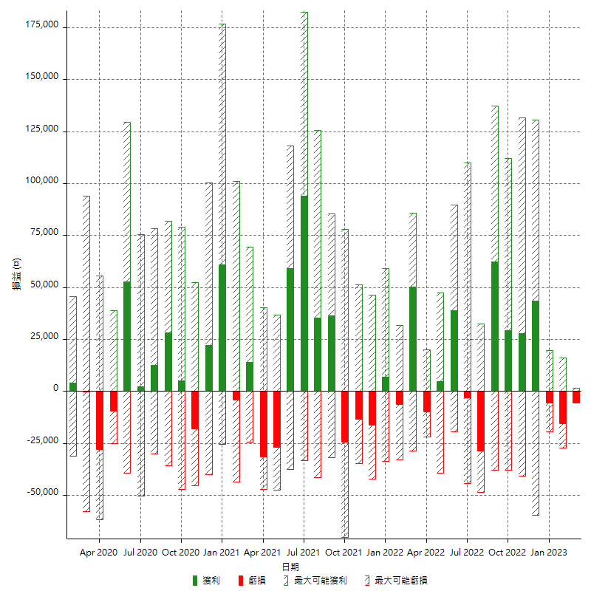

每月獲利和虧損 (%)

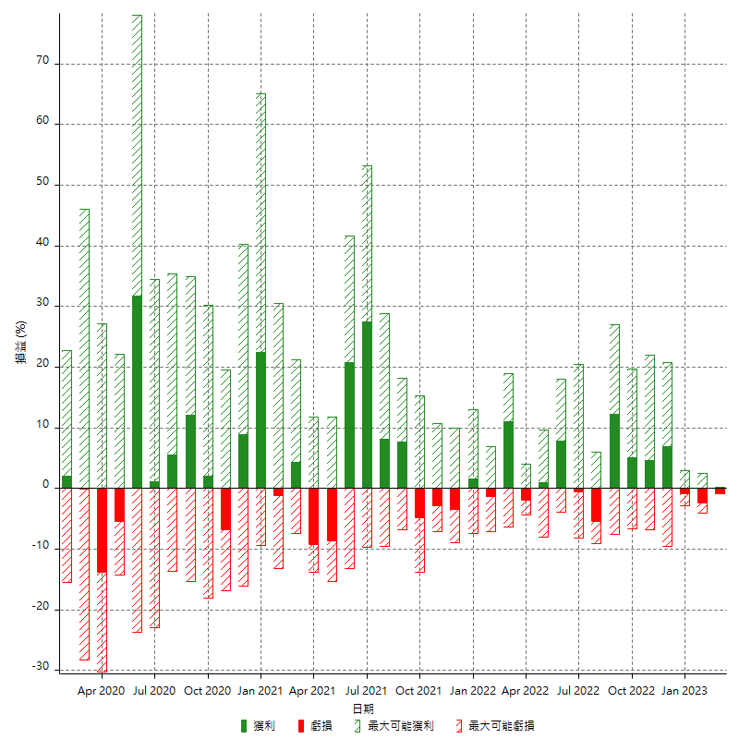

每月累積淨利

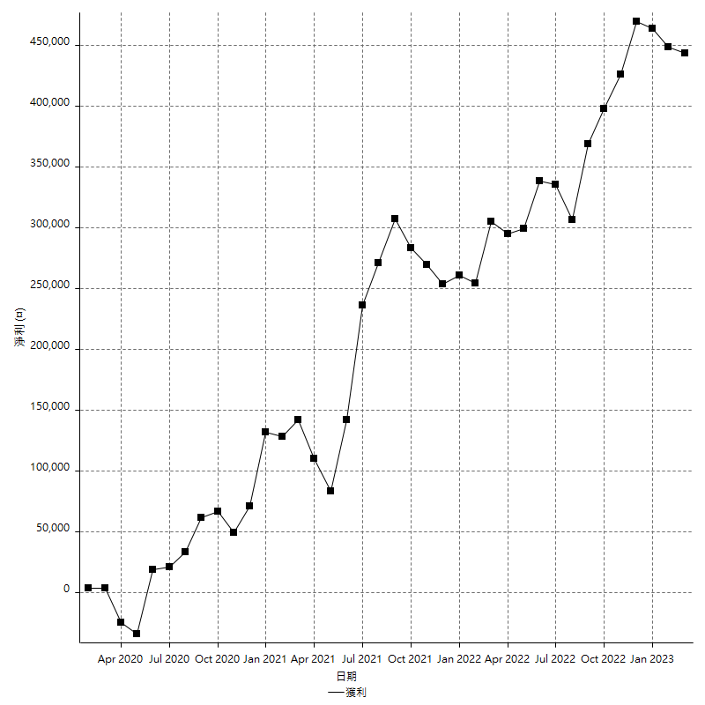

每月平均獲利

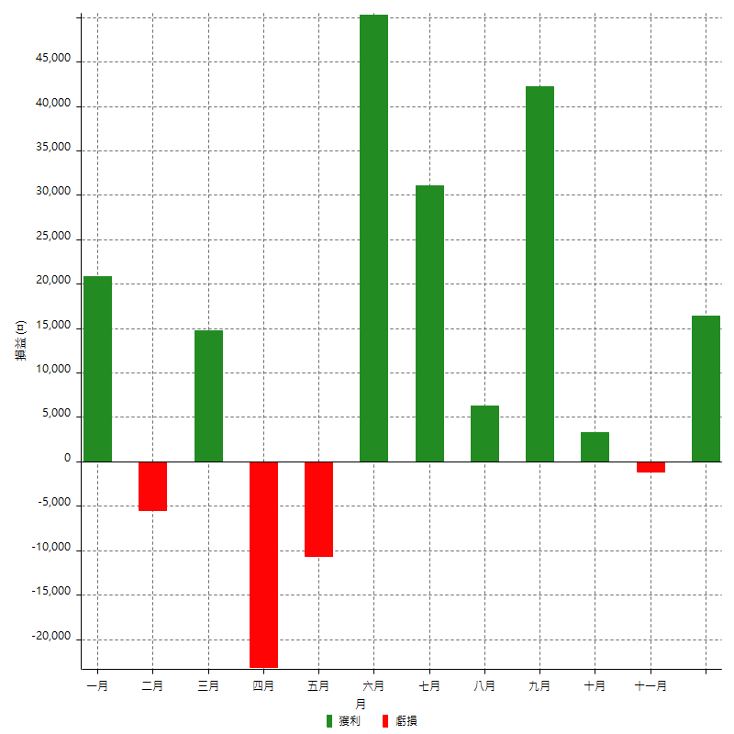

年獲利和虧損

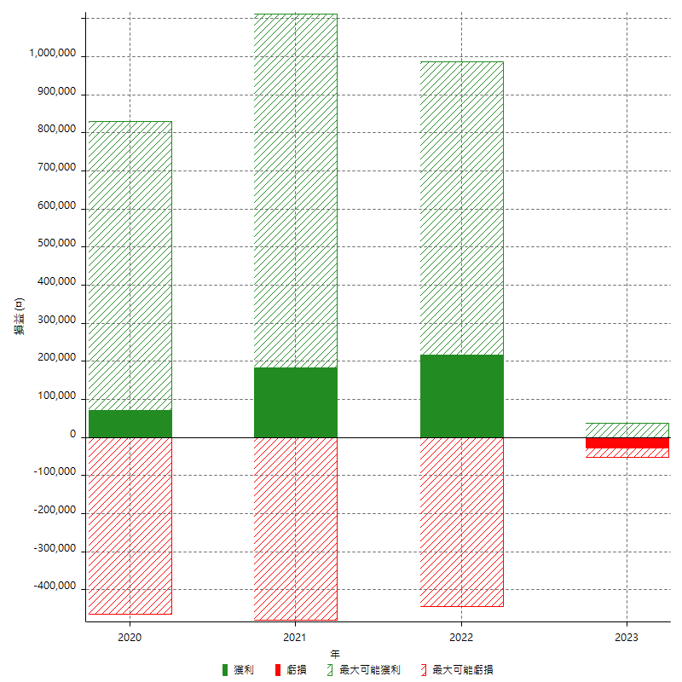

年獲利和虧損 (%)

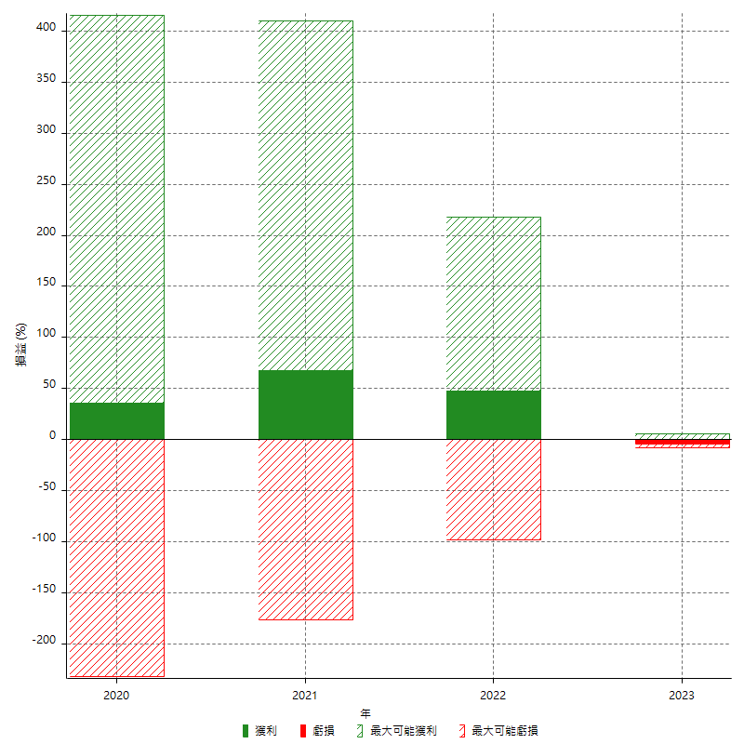

每年累積淨利

